策略分析
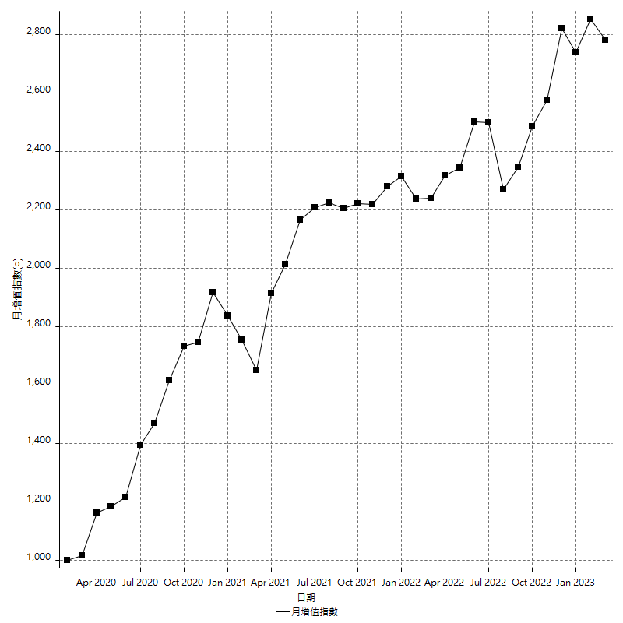
策略績效總結果

 | 所有交易 | 多單 | 空單
淨利 | 349400 | 21200 | 328200
毛利 | 1435400 | 29600 | 1405800
毛損 | -1086000 | -8400 | -1077600
調整後淨利 | 147544.23954 | -16800 | 128727.13652
調整後毛利 | 1321921.6662 | 0 | 1294312.8081
調整後毛損 | -1174377.4266 | -16800 | -1165585.6716
特定淨利 | -16600 | -8400 | -8200
特定毛利 | 1069400 | 0 | 1069400
特定毛損 | -1086000 | -8400 | -1077600
帳戶所需金額 | 68800 | 8400 | 67400
帳戶報酬 | 507.84883721 | 252.38095238 | 486.94362018
初始資本報酬 | 174.7 | 10.6 | 164.1
最大策略虧損 | -72200 | -30200 | -68800
最大策略虧損 (%) | -18.362156663 | -12.012728719 | -18.811881188
最大平倉交易虧損 | -68800 | -8400 | -67400
最大平倉交易虧損 (%) | -17.613927291 | -3.6585365854 | -17.506925208
最大的策略虧損報酬 | 4.8393351801 | 0.70198675497 | 4.7703488372
獲利因子 | 1.3217311234 | 3.5238095238 | 1.3045657016
調整獲利因子 | 1.1256361338 | 0 | 1.1104398756
特定獲利因子 | -0.9847145488 | 0 | -0.9923904974
最大持有契約數量 | 1 | 1 | 1
滑價支付 | 80400 | 800 | 79600
佣金支付 | 0 | 0 | 0
未平倉部位損益 | n/a | n/a | n/a
年報酬率 | 56.718881538 | 3.4414432988 | 53.27743824
月報酬率 | 4.7265734615 | 0.28678694157 | 4.43978652
買進持有績效 | 71211.34461 | 62423.541081 | 71211.34461
平均月報酬 | 9194.7368421
月報酬的標準差 | 20482.107516

績效比率

成長潛力比(Upside Potential Ratio) | 70.575138087
夏普比率 | 0.50579516325
索丁諾比率 | 1.0115980774
Fouse 比率 | 0.026327135569
Calmar 比率 | 0.0060660066007
Sterling 比率 | 0.0019593782985
淨利/最大損失百分比 | 4159.5238095
淨利/最大交易績效拉回百分比 | 4367.5
淨利/最大策略績效拉回百分比 | 483.93351801
特定淨利/最大損失百分比 | -197.61904762
特定淨利/最大交易績效拉回百分比 | -207.5
特定淨利/最大策略績效拉回百分比 | -22.991689751
調整後淨利/最大損失百分比 | 1756.4790422
調整後淨利/最大交易績效拉回百分比 | 1844.3029943
調整後淨利/最大策略績效拉回百分比 | 204.35490241

時間分析

交易期間 | 3 Yrs, 1 Mth, 3 Dys, 11 Mins
策略在市場的時間 | 12 Dys, 11 Hrs, 40 Mins
策略在市場的時間百分比 | 1.1098690071
最長的持平期間 | 1 Mth, 5 Dys, 22 Hrs, 1 Min
最大獲利日期 | 2020-08-20
最大虧損日期 | 2020-02-12
最大策略虧損日期 | 3/10/21
最大平倉交易虧損日期 | 3/3/21

詳細權益曲線

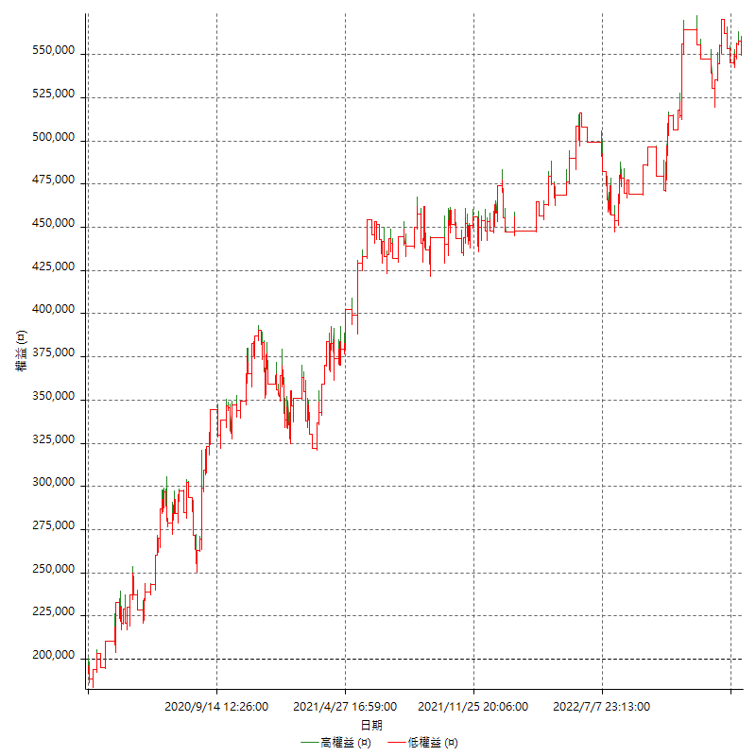

詳細權益曲線及績效拉回

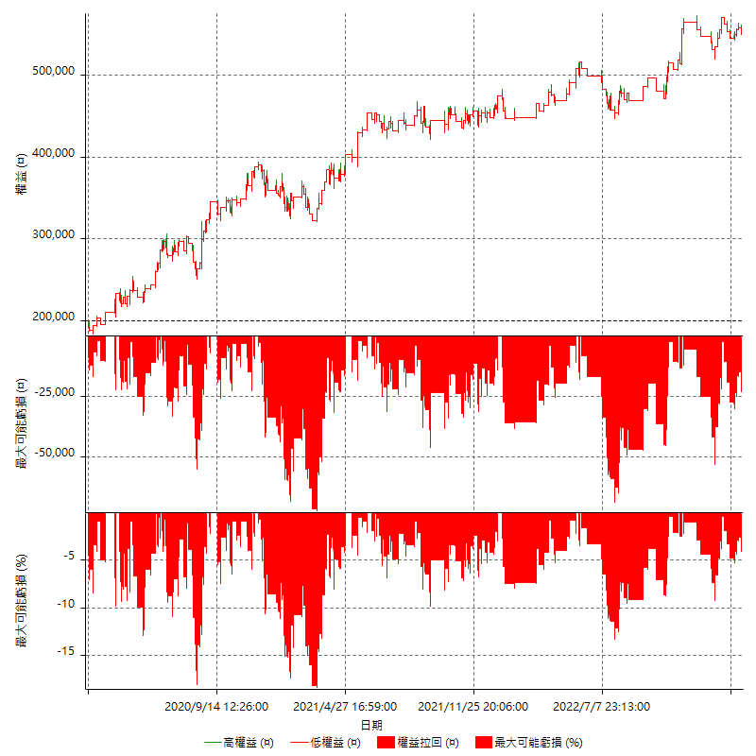

多單詳細權益曲線

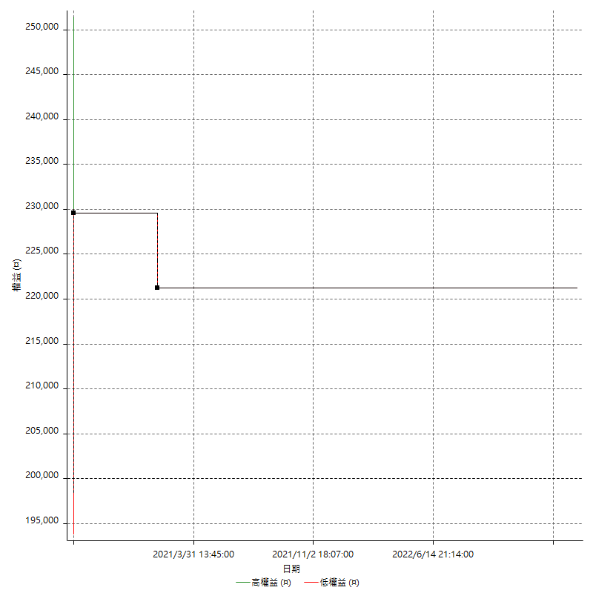

空單詳細權益曲線

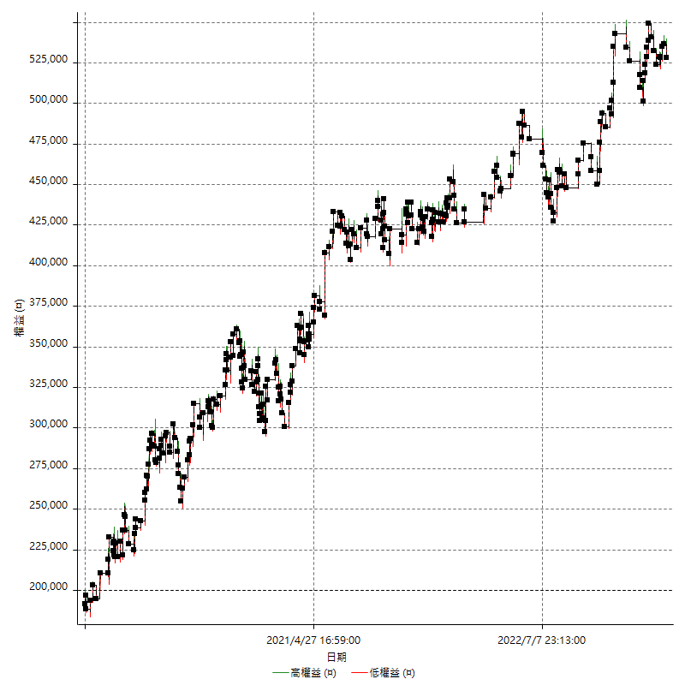

權益增加 & 拉回

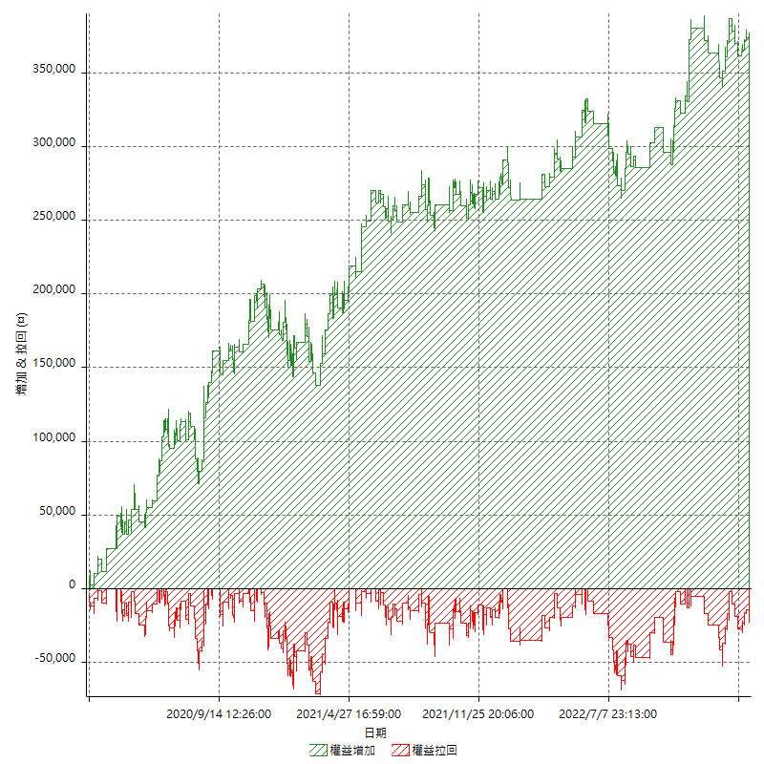

權益增加 & 拉回(%)

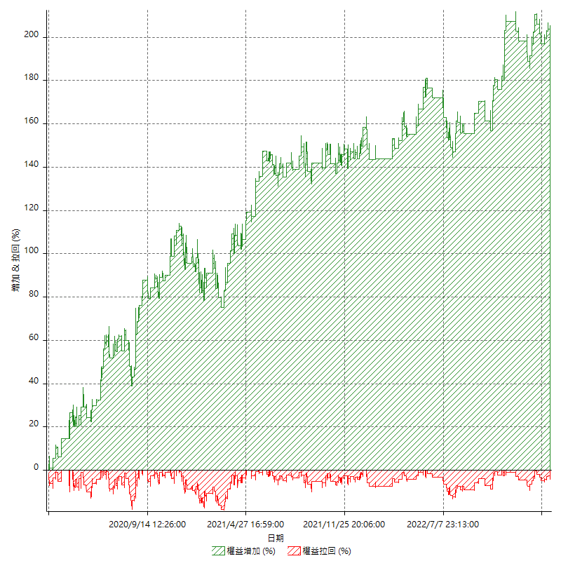

平倉權益曲線

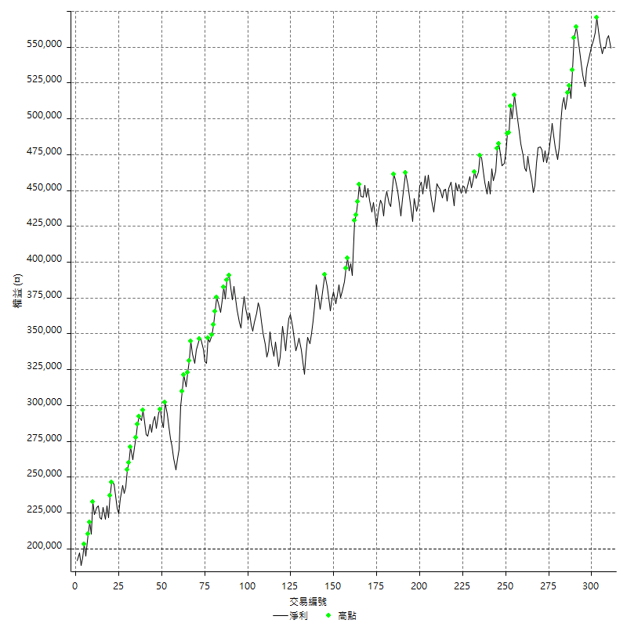

平倉權益曲線及績效拉回

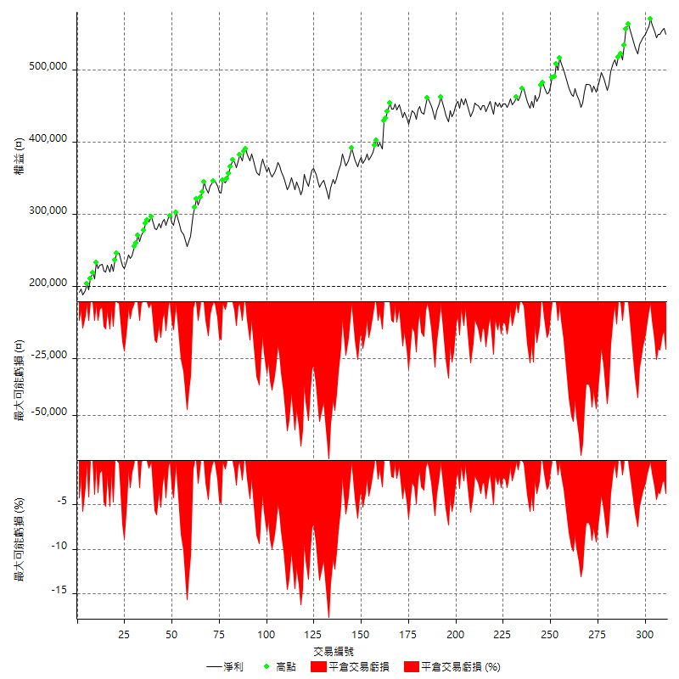

買進持有績效



月增值指數

交易分析
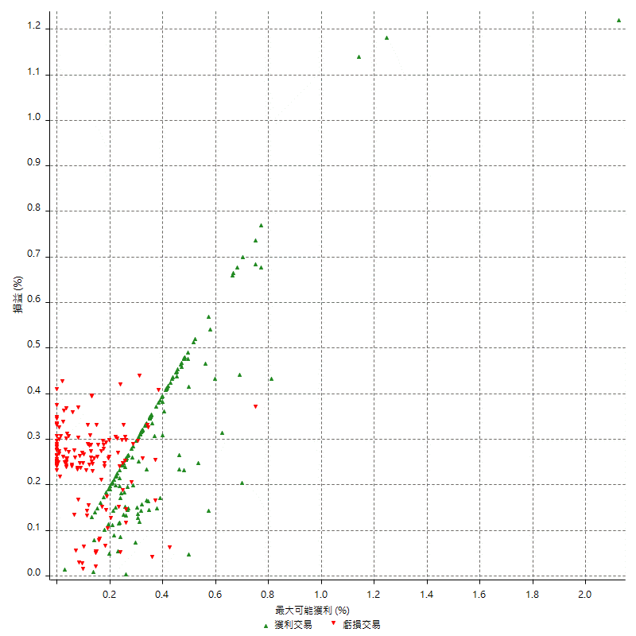
總交易分析

 | 所有交易 | 多單 | 空單
交易總次數 | 311 | 2 | 309
未平倉交易總數量 | 0 | 0 | 0
獲利交易次數 | 160 | 1 | 159
虧損交易次數 | 151 | 1 | 150
勝率 | 51.446945338 | 50 | 51.45631068
平均交易(獲利 & 虧損) | 1123.4726688 | 10600 | 1062.1359223
平均獲利交易 | 8971.25 | 29600 | 8841.509434
平均虧損交易 | -7192.0529801 | -8400 | -7184
平均獲利/平均虧損 比率 | 1.2473837477 | 3.5238095238 | 1.23072236
最大的交易獲利 | 38400 | 29600 | 38400
最大的交易虧損 | -8400 | -8400 | -8400
平倉交易的平均K棒數 | 4 | 2.5 | 4
獲利平倉交易的平均K棒數 | 3.9 | 3 | 3.9
虧損平倉交易的平均K棒數 | 4.2 | 2 | 4.2
平倉交易間的平均K棒數 | n/a | n/a | n/a
獲利平倉交易間的平均K棒數 | 323.6 | 52388 | 325.6
虧損平倉交易間的平均K棒數 | 342.8 | 52389 | 345.1

極端交易

 | 全部 | 正 | 負
1 Std. Deviation of Avg. Trade | 9050.2073848 | 5184.8277386 | 2339.9009432
平均交易金額 +1標準差 | 10173.680054 | 14156.077739 | -4852.152037
平均交易金額 -1標準差 | -7926.734716 | 3786.4222614 | -9531.9539233
極端交易次數 | 19 | 19 | 0
極端交易損益比 |  | 366000

最大獲利/最大虧損

 | 最大可能獲利 | 最大可能虧損
最大值 | 51400 | -8000
最大值日期 | 2020-08-20 | 2020-02-12
平均值 | 7200.6430868 | -5104.1800643
最大值 (%) | 2.1243180691 | -0.4158004158
最大值 (%) 日期 | 2020-08-20 | 2020-03-26
平均值 (%) | 0.25067704531 | -0.17461775896
1標準差 | 5850.3376995 | 2920.4421704
平均交易金額 +1標準差 | 13050.980786 | -2183.7378939
平均交易金額 -1標準差 | 1350.3053873 | -8024.6222347

交易序列分析

Z值 | -0.553637287
信賴界限 | 0.42017337293
策略精確預期 | 1123.4726688
最大連續獲利交易次數 | 7
最大連續虧損交易次數 | 7
最大連續獲利金額 | 66400
最大連續虧損金額 | -52600
最大連續獲利 (%) | 26.039215686
最大連續虧損 (%) | -15.6187955

交易序列統計量

連續獲利 | 序列編號 | 序列的平均獲利 | 下筆交易的平均虧損
1 | 27 | 10111.111111 | -7333.3333333
2 | 27 | 8070.3703704 | -6851.8518519
3 | 10 | 9020 | -7080
4 | 8 | 9368.75 | -6275
5 | 2 | 10800 | -8400
7 | 1 | 6885.7142857 | -8400
連續虧損 | 序列編號 | 序列的平均虧損 | 下筆交易的平均獲利
1 | 37 | -7383.7837838 | 9470.2702703
2 | 20 | -6805 | 8890
3 | 9 | -7562.962963 | 7466.6666667
4 | 6 | -6533.3333333 | 12666.666667
5 | 2 | -7980 | 8700
6 | 1 | -7866.6666667 | 8000
7 | 1 | -7514.2857143 | 10400

總交易

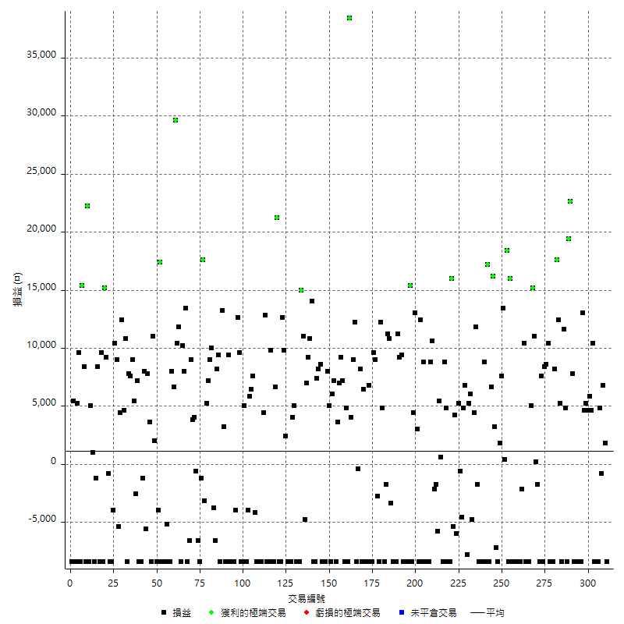

獲利交易

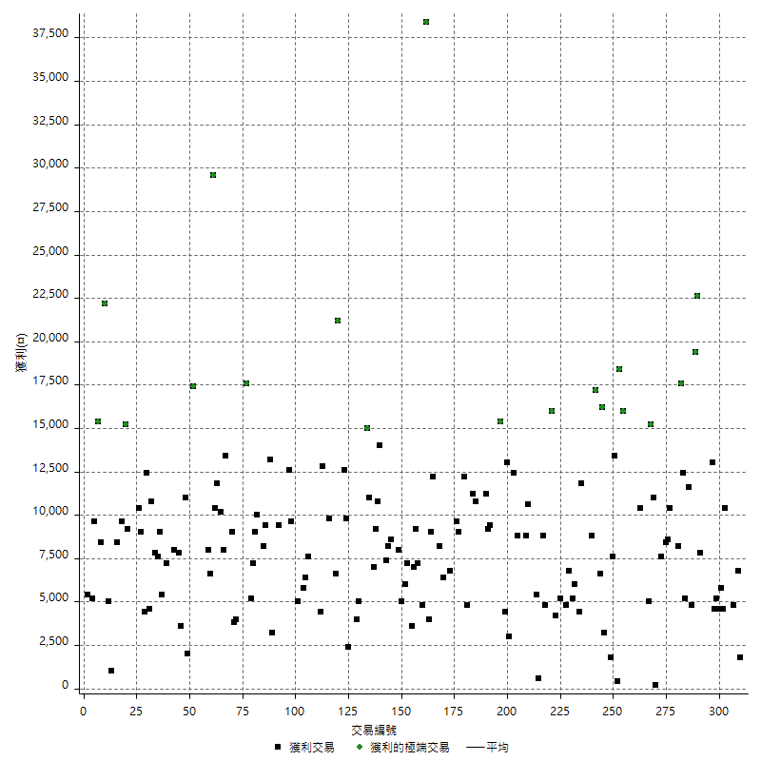

虧損交易

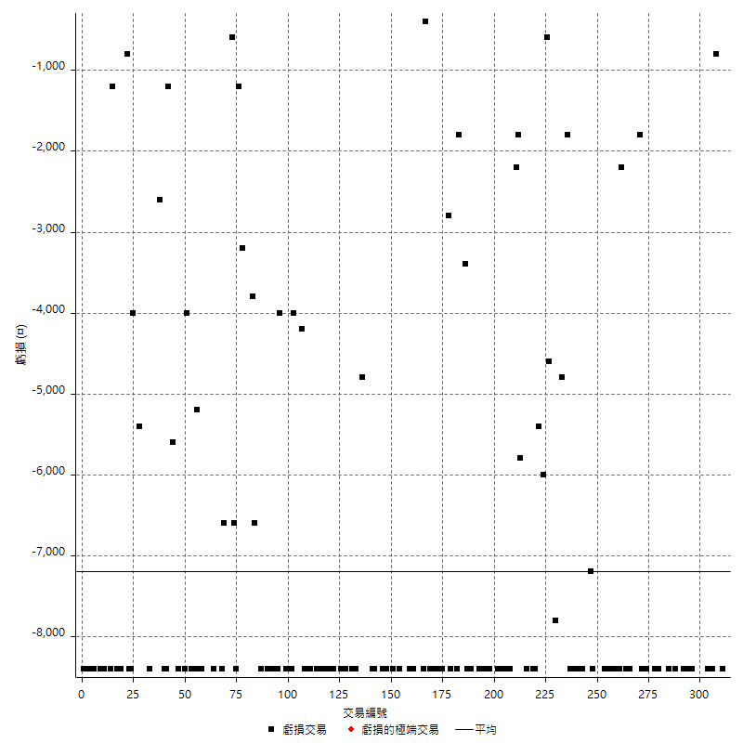

最大可能虧損

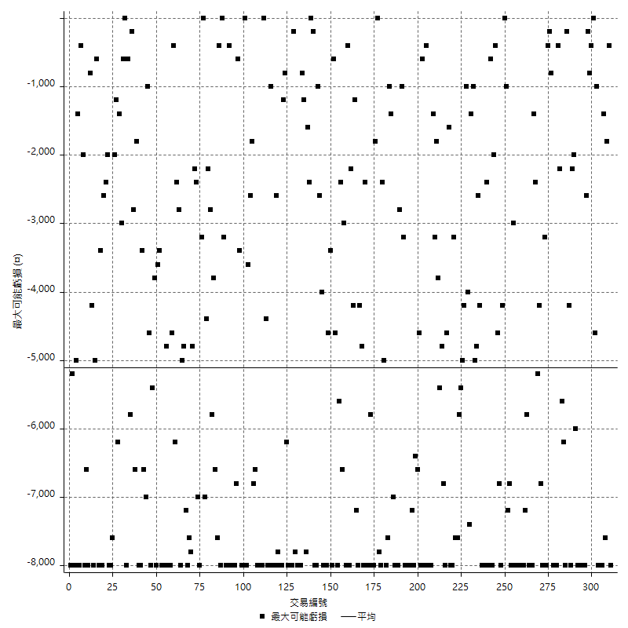

虧損的損益

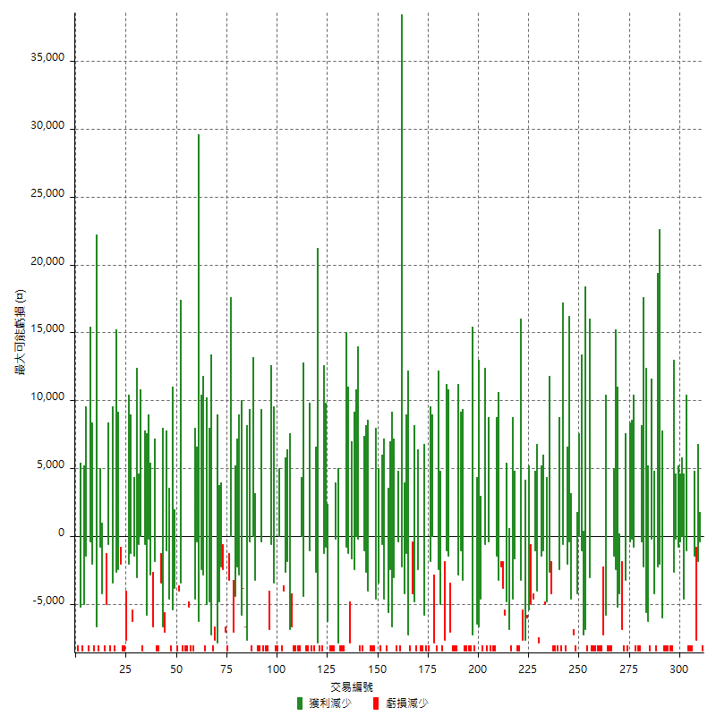

最大虧損幅度

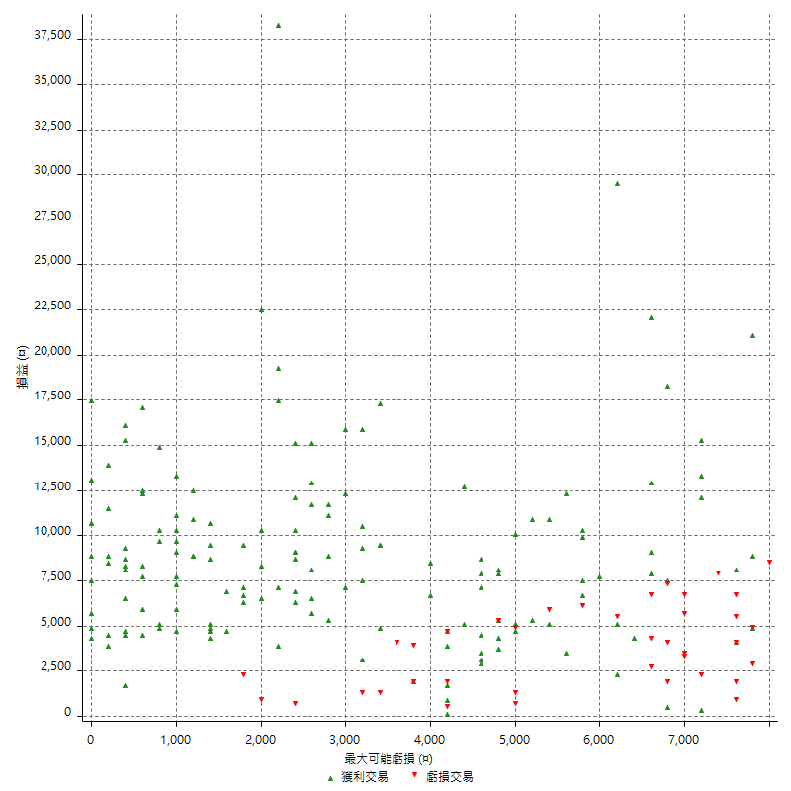

最大虧損幅度 (%)

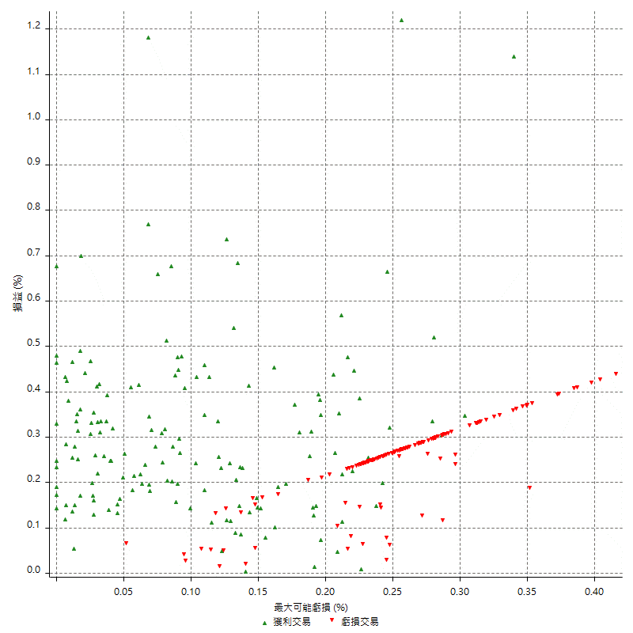

最大可能獲利

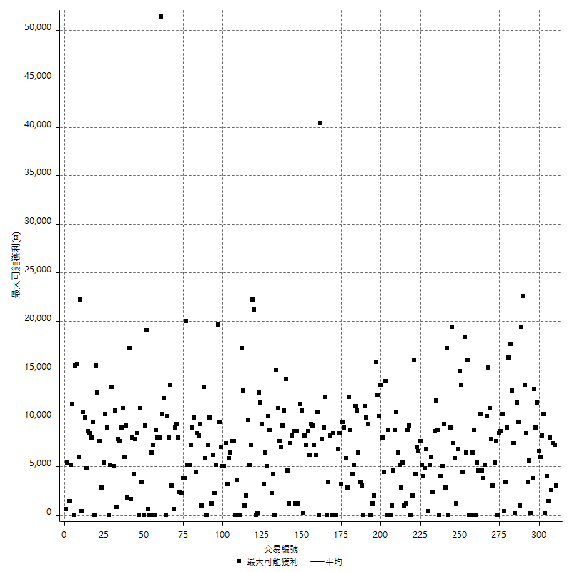

獲利的損益

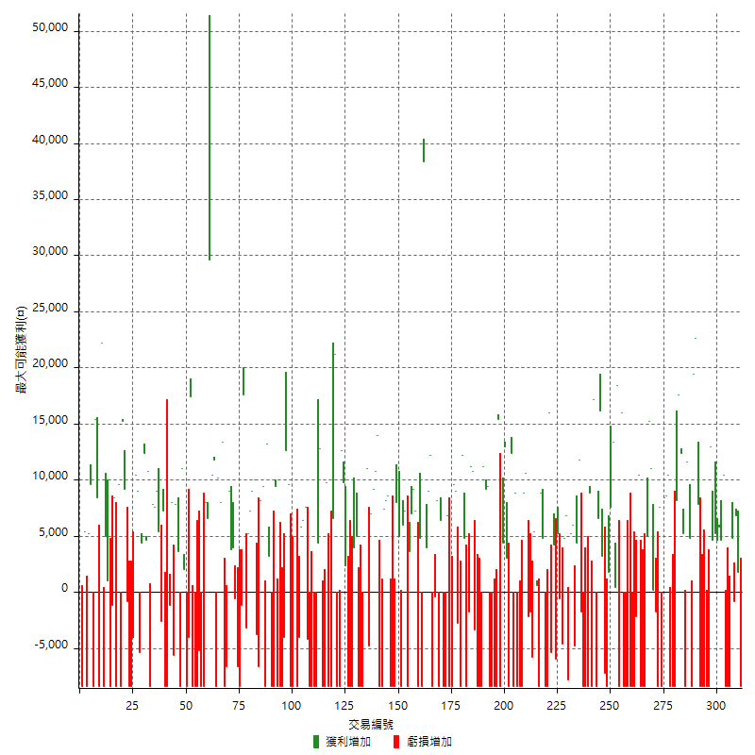

最大獲利幅度

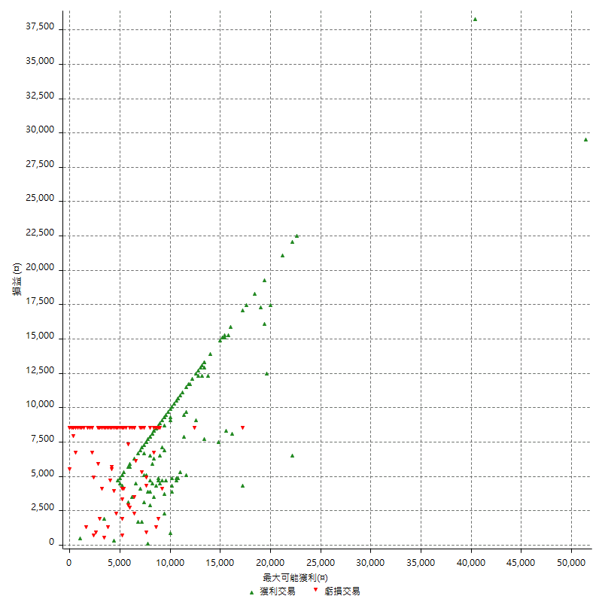

最大獲利幅度 (%)

週期性分析
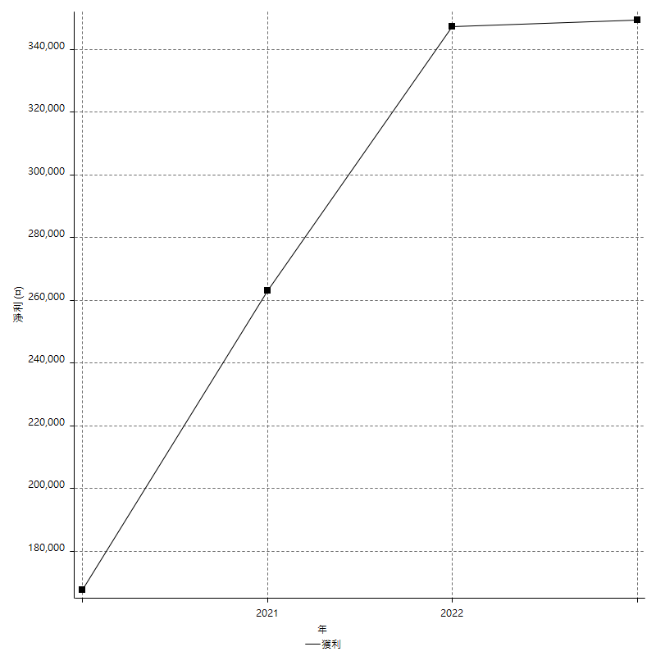
Daily Period Analysis

期間 | 獲利(¤) | 獲利(%) | 毛利 | 毛損 | 交易次數 | 勝率
2023-03-07 | -8400 | -1.505916099 | 0 | -8400 | 1 | 0
2023-03-02 | 1800 | 0.32374100719 | 1800 | 0 | 1 | 100
2023-02-24 | 6800 | 1.2381646031 | 6800 | 0 | 1 | 100
2023-02-21 | 4000 | 0.73367571533 | 4800 | -800 | 2 | 50
2023-02-14 | -8400 | -1.5173410405 | 0 | -8400 | 1 | 0
2023-02-09 | -8400 | -1.4946619217 | 0 | -8400 | 1 | 0
2023-02-03 | -8400 | -1.4726507714 | 0 | -8400 | 1 | 0
2023-01-31 | 15000 | 2.7007562117 | 15000 | 0 | 2 | 100
2023-01-17 | 10400 | 1.9082568807 | 10400 | 0 | 2 | 100
2023-01-13 | 9800 | 1.8310911809 | 9800 | 0 | 2 | 100
2023-01-10 | 4600 | 0.8669430833 | 13000 | -8400 | 2 | 50
2023-01-04 | -16800 | -3.0690537084 | 0 | -16800 | 2 | 0
2022-12-15 | -8400 | -1.5113350126 | 0 | -8400 | 1 | 0
2022-12-09 | -8400 | -1.4888337469 | 0 | -8400 | 1 | 0
2022-11-18 | 7800 | 1.4018691589 | 7800 | 0 | 1 | 100
2022-11-16 | 42000 | 8.1648522551 | 42000 | 0 | 2 | 100
2022-11-14 | -3600 | -0.69498069498 | 4800 | -8400 | 2 | 50
2022-11-10 | 11600 | 2.2906793049 | 11600 | 0 | 1 | 100
2022-11-02 | -8400 | -1.6317016317 | 0 | -8400 | 1 | 0
2022-10-26 | 5200 | 1.0204081633 | 5200 | 0 | 1 | 100
2022-10-24 | 12400 | 2.4939662108 | 12400 | 0 | 1 | 100
2022-10-21 | 25800 | 5.4730589733 | 25800 | 0 | 2 | 100
2022-10-18 | -8400 | -1.7507294706 | 0 | -8400 | 1 | 0
2022-10-05 | -16800 | -3.3830044301 | 0 | -16800 | 2 | 0
2022-09-21 | 10400 | 2.1390374332 | 10400 | 0 | 1 | 100
2022-09-13 | 17000 | 3.6231884058 | 17000 | 0 | 2 | 100
2022-08-19 | -8400 | -1.7587939698 | 0 | -8400 | 1 | 0
2022-08-17 | 7600 | 1.6170212766 | 7600 | 0 | 1 | 100
2022-08-12 | -8400 | -1.7558528428 | 0 | -8400 | 1 | 0
2022-08-08 | -1600 | -0.33333333333 | 200 | -1800 | 2 | 50
2022-08-04 | 11000 | 2.3454157783 | 11000 | 0 | 1 | 100
2022-08-03 | 15200 | 3.3494931688 | 15200 | 0 | 1 | 100
2022-07-28 | -3400 | -0.74365704287 | 5000 | -8400 | 2 | 50
2022-07-22 | -16800 | -3.5443037975 | 0 | -16800 | 2 | 0
2022-07-20 | 10400 | 2.243313201 | 10400 | 0 | 1 | 100
2022-07-19 | -2200 | -0.47230571061 | 0 | -2200 | 1 | 0
2022-07-15 | -8400 | -1.7714044707 | 0 | -8400 | 1 | 0
2022-07-14 | -8400 | -1.7405719022 | 0 | -8400 | 1 | 0
2022-07-08 | -8400 | -1.7107942974 | 0 | -8400 | 1 | 0
2022-07-07 | -8400 | -1.6820184221 | 0 | -8400 | 1 | 0
2022-06-15 | -8400 | -1.6541945648 | 0 | -8400 | 1 | 0
2022-06-06 | -8400 | -1.6272762495 | 0 | -8400 | 1 | 0
2022-06-01 | 16000 | 3.1987205118 | 16000 | 0 | 1 | 100
2022-05-31 | -8400 | -1.6515926072 | 0 | -8400 | 1 | 0
2022-05-26 | 18400 | 3.7535699714 | 18400 | 0 | 1 | 100
2022-05-16 | 13800 | 2.8967254408 | 13800 | 0 | 2 | 100
2022-05-11 | 7600 | 1.6211604096 | 7600 | 0 | 1 | 100
2022-04-21 | 1800 | 0.38543897216 | 1800 | 0 | 1 | 100
2022-04-20 | -8400 | -1.766933109 | 0 | -8400 | 1 | 0
2022-04-14 | -4000 | -0.83437630371 | 3200 | -7200 | 2 | 50
2022-04-11 | 16200 | 3.4974093264 | 16200 | 0 | 1 | 100
2022-03-31 | 6600 | 1.4454664915 | 6600 | 0 | 1 | 100
2022-03-23 | -8400 | -1.8064516129 | 0 | -8400 | 1 | 0
2022-03-18 | 17200 | 3.8410004466 | 17200 | 0 | 1 | 100
2022-02-10 | 400 | 0.089405453733 | 8800 | -8400 | 2 | 50
2022-01-18 | -8400 | -1.8429135586 | 0 | -8400 | 1 | 0
2022-01-13 | -16800 | -3.5548032163 | 0 | -16800 | 2 | 0
2022-01-12 | -1800 | -0.37942664418 | 0 | -1800 | 1 | 0
2022-01-05 | 16200 | 3.5355739852 | 16200 | 0 | 2 | 100
2022-01-03 | -4800 | -1.0367170626 | 0 | -4800 | 1 | 0
2021-12-30 | 11200 | 2.4789729969 | 11200 | 0 | 2 | 100
2021-12-29 | -1000 | -0.22084805654 | 6800 | -7800 | 2 | 50
2021-12-28 | 4800 | 1.0714285714 | 4800 | 0 | 1 | 100
2021-12-22 | -5200 | -1.147396293 | 0 | -5200 | 2 | 0
2021-12-17 | 5200 | 1.1607142857 | 5200 | 0 | 1 | 100
2021-12-15 | -6000 | -1.3215859031 | 0 | -6000 | 1 | 0
2021-12-08 | 4200 | 0.93374833259 | 4200 | 0 | 1 | 100
2021-12-03 | 10600 | 2.4134790528 | 16000 | -5400 | 2 | 50
2021-12-02 | -16800 | -3.6842105263 | 0 | -16800 | 2 | 0
2021-11-25 | 4800 | 1.0638297872 | 4800 | 0 | 1 | 100
2021-11-19 | 8800 | 1.9891500904 | 8800 | 0 | 1 | 100
2021-11-18 | -8400 | -1.8633540373 | 0 | -8400 | 1 | 0
2021-11-17 | 6000 | 1.3489208633 | 6000 | 0 | 2 | 100
2021-11-16 | -7600 | -1.6799292661 | 0 | -7600 | 2 | 0
2021-11-12 | 8400 | 1.8918918919 | 10600 | -2200 | 2 | 50
2021-11-10 | 8800 | 2.0220588235 | 8800 | 0 | 1 | 100
2021-11-08 | -8400 | -1.8935978359 | 0 | -8400 | 1 | 0
2021-10-28 | -8400 | -1.8584070796 | 0 | -8400 | 1 | 0
2021-10-27 | 400 | 0.088573959256 | 8800 | -8400 | 2 | 50
2021-10-21 | -8400 | -1.8260869565 | 0 | -8400 | 1 | 0
2021-10-20 | 4000 | 0.87719298246 | 12400 | -8400 | 2 | 50
2021-10-18 | 16000 | 3.6363636364 | 16000 | 0 | 2 | 100
2021-10-08 | -4000 | -0.9009009009 | 4400 | -8400 | 2 | 50
2021-09-14 | 15400 | 3.5930937937 | 15400 | 0 | 1 | 100
2021-09-13 | -8400 | -1.9221967963 | 0 | -8400 | 1 | 0
2021-09-06 | -16800 | -3.7020713971 | 0 | -16800 | 2 | 0
2021-09-03 | -8400 | -1.8173950671 | 0 | -8400 | 1 | 0
2021-09-02 | 18600 | 4.1929666366 | 18600 | 0 | 2 | 100
2021-09-01 | 2800 | 0.63520871143 | 11200 | -8400 | 2 | 50
2021-08-30 | -16800 | -3.6713286713 | 0 | -16800 | 2 | 0
2021-08-24 | 7400 | 1.6437139049 | 10800 | -3400 | 2 | 50
2021-08-19 | 11200 | 2.5512528474 | 11200 | 0 | 1 | 100
2021-08-05 | -1800 | -0.40834845735 | 0 | -1800 | 1 | 0
2021-08-03 | -3600 | -0.8100810081 | 4800 | -8400 | 2 | 50
2021-07-23 | 12200 | 2.8227672374 | 12200 | 0 | 1 | 100
2021-07-15 | -8400 | -1.9064911484 | 0 | -8400 | 1 | 0
2021-07-12 | -2800 | -0.63148398737 | 0 | -2800 | 1 | 0
2021-07-08 | 9000 | 2.0718232044 | 9000 | 0 | 1 | 100
2021-07-06 | 1200 | 0.27700831025 | 9600 | -8400 | 2 | 50
2021-07-01 | -8400 | -1.902173913 | 0 | -8400 | 1 | 0
2021-06-29 | 6800 | 1.5639374425 | 6800 | 0 | 1 | 100
2021-06-28 | -8400 | -1.8953068592 | 0 | -8400 | 1 | 0
2021-06-24 | -8400 | -1.8600531444 | 0 | -8400 | 1 | 0
2021-06-18 | -2000 | -0.44091710758 | 6400 | -8400 | 2 | 50
2021-06-16 | 7800 | 1.7496635262 | 8200 | -400 | 2 | 50
2021-06-10 | -8400 | -1.8494055482 | 0 | -8400 | 1 | 0
2021-06-02 | 21200 | 4.896073903 | 21200 | 0 | 2 | 100
2021-05-26 | 4000 | 0.9324009324 | 4000 | 0 | 1 | 100
2021-05-19 | 30000 | 7.5187969925 | 38400 | -8400 | 2 | 50
2021-05-10 | -3600 | -0.89418777943 | 4800 | -8400 | 2 | 50
2021-04-28 | 7200 | 1.8209408194 | 7200 | 0 | 1 | 100
2021-04-27 | 16200 | 4.2721518987 | 16200 | 0 | 2 | 100
2021-04-20 | -4800 | -1.25 | 3600 | -8400 | 2 | 50
2021-04-19 | 13200 | 3.5598705502 | 13200 | 0 | 2 | 100
2021-04-16 | -3400 | -0.90860502405 | 5000 | -8400 | 2 | 50
2021-04-09 | -400 | -0.10678056594 | 8000 | -8400 | 2 | 50
2021-04-08 | -8400 | -2.1932114883 | 0 | -8400 | 1 | 0
2021-04-01 | 200 | 0.052246603971 | 8600 | -8400 | 2 | 50
2021-03-31 | 15600 | 4.2483660131 | 15600 | 0 | 2 | 100
2021-03-30 | -16800 | -4.375 | 0 | -16800 | 2 | 0
2021-03-25 | 14000 | 3.7837837838 | 14000 | 0 | 1 | 100
2021-03-23 | 10800 | 3.0066815145 | 10800 | 0 | 1 | 100
2021-03-17 | 16200 | 4.72303207 | 16200 | 0 | 2 | 100
2021-03-12 | 6200 | 1.8408551069 | 11000 | -4800 | 2 | 50
2021-03-10 | 15000 | 4.6612802983 | 15000 | 0 | 1 | 100
2021-03-03 | -8400 | -2.5439127801 | 0 | -8400 | 1 | 0
2021-02-24 | -8400 | -2.4808033077 | 0 | -8400 | 1 | 0
2021-02-23 | -8400 | -2.4207492795 | 0 | -8400 | 1 | 0
2021-02-22 | 9000 | 2.6627218935 | 9000 | 0 | 2 | 100
2021-02-18 | -16800 | -4.7350620068 | 0 | -16800 | 2 | 0
2021-02-05 | -8400 | -2.3127753304 | 0 | -8400 | 1 | 0
2021-02-03 | 12200 | 3.4757834758 | 12200 | 0 | 2 | 100
2021-01-20 | 4200 | 1.2110726644 | 12600 | -8400 | 2 | 50
2021-01-18 | -8400 | -2.3648648649 | 0 | -8400 | 1 | 0
2021-01-15 | 27800 | 8.4911423335 | 27800 | 0 | 2 | 100
2021-01-14 | -8400 | -2.5014889815 | 0 | -8400 | 1 | 0
2021-01-12 | 1400 | 0.41866028708 | 9800 | -8400 | 2 | 50
2021-01-11 | -8400 | -2.4504084014 | 0 | -8400 | 1 | 0
2021-01-08 | 4400 | 1.3002364066 | 12800 | -8400 | 2 | 50
2021-01-06 | -4000 | -1.1682242991 | 4400 | -8400 | 2 | 50
2021-01-05 | -16800 | -4.6770601336 | 0 | -16800 | 2 | 0
2021-01-04 | -8400 | -2.2850924918 | 0 | -8400 | 1 | 0
2020-12-31 | 3400 | 0.93355299286 | 7600 | -4200 | 2 | 50
2020-12-29 | 12200 | 3.4659090909 | 12200 | 0 | 2 | 100
2020-12-25 | -4000 | -1.1235955056 | 0 | -4000 | 1 | 0
2020-12-22 | -8400 | -2.3051591658 | 0 | -8400 | 1 | 0
2020-12-21 | 5000 | 1.3912075682 | 5000 | 0 | 1 | 100
2020-12-09 | -8400 | -2.2838499184 | 0 | -8400 | 1 | 0
2020-12-08 | -8400 | -2.2328548644 | 0 | -8400 | 1 | 0
2020-12-07 | 22200 | 6.2711864407 | 22200 | 0 | 2 | 100
2020-12-04 | -4000 | -1.1173184358 | 0 | -4000 | 1 | 0
2020-12-03 | -8400 | -2.2925764192 | 0 | -8400 | 1 | 0
2020-12-02 | -16800 | -4.3841336117 | 0 | -16800 | 2 | 0
2020-11-30 | 1000 | 0.26164311879 | 9400 | -8400 | 2 | 50
2020-11-27 | -8400 | -2.1505376344 | 0 | -8400 | 1 | 0
2020-11-24 | 3200 | 0.82601961797 | 3200 | 0 | 1 | 100
2020-11-17 | 4800 | 1.2545739676 | 13200 | -8400 | 2 | 50
2020-11-12 | 17600 | 4.8219178082 | 17600 | 0 | 2 | 100
2020-11-06 | -6600 | -1.7761033369 | 0 | -6600 | 1 | 0
2020-11-05 | 6200 | 1.6967706623 | 10000 | -3800 | 2 | 50
2020-11-04 | 16200 | 4.6391752577 | 16200 | 0 | 2 | 100
2020-10-26 | 5200 | 1.511627907 | 5200 | 0 | 1 | 100
2020-10-20 | -3200 | -0.92165898618 | 0 | -3200 | 1 | 0
2020-10-13 | 17600 | 5.3398058252 | 17600 | 0 | 1 | 100
2020-10-12 | -1200 | -0.36275695284 | 0 | -1200 | 1 | 0
2020-10-08 | -8400 | -2.4764150943 | 0 | -8400 | 1 | 0
2020-10-07 | -6600 | -1.9086176981 | 0 | -6600 | 1 | 0
2020-10-05 | -600 | -0.17321016166 | 0 | -600 | 1 | 0
2020-09-29 | 7800 | 2.3036030715 | 7800 | 0 | 2 | 100
2020-09-21 | 9000 | 2.7305825243 | 9000 | 0 | 1 | 100
2020-09-15 | -15000 | -4.3528728961 | 0 | -15000 | 2 | 0
2020-09-03 | 13400 | 4.0458937198 | 13400 | 0 | 1 | 100
2020-09-02 | 8000 | 2.4752475248 | 8000 | 0 | 1 | 100
2020-08-27 | 10200 | 3.2587859425 | 10200 | 0 | 1 | 100
2020-08-26 | 3400 | 1.0981912145 | 11800 | -8400 | 2 | 50
2020-08-24 | 10400 | 3.4759358289 | 10400 | 0 | 1 | 100
2020-08-20 | 29600 | 10.979228487 | 29600 | 0 | 1 | 100
2020-08-18 | 6600 | 2.5095057034 | 6600 | 0 | 1 | 100
2020-08-13 | 8000 | 3.137254902 | 8000 | 0 | 1 | 100
2020-08-11 | -8400 | -3.1890660592 | 0 | -8400 | 1 | 0
2020-08-10 | -8400 | -3.0905077263 | 0 | -8400 | 1 | 0
2020-08-06 | -13600 | -4.7652417659 | 0 | -13600 | 2 | 0
2020-08-05 | -8400 | -2.8590878148 | 0 | -8400 | 1 | 0
2020-07-30 | -8400 | -2.7796161482 | 0 | -8400 | 1 | 0
2020-07-28 | 17400 | 6.1095505618 | 17400 | 0 | 1 | 100
2020-07-22 | -12400 | -4.1722745626 | 0 | -12400 | 2 | 0
2020-07-15 | 2000 | 0.67750677507 | 2000 | 0 | 1 | 100
2020-07-14 | 11000 | 3.8705137227 | 11000 | 0 | 1 | 100
2020-07-09 | -8400 | -2.8708133971 | 0 | -8400 | 1 | 0
2020-07-07 | 11400 | 4.0540540541 | 11400 | 0 | 2 | 100
2020-07-03 | 2400 | 0.86083213773 | 8000 | -5600 | 2 | 50
2020-06-24 | -1200 | -0.42857142857 | 0 | -1200 | 1 | 0
2020-06-23 | -8400 | -2.9126213592 | 0 | -8400 | 1 | 0
2020-06-22 | -8400 | -2.8301886792 | 0 | -8400 | 1 | 0
2020-06-17 | 4600 | 1.5742642026 | 7200 | -2600 | 2 | 50
2020-06-15 | 5400 | 1.8828451883 | 5400 | 0 | 1 | 100
2020-06-11 | 16600 | 6.1435973353 | 16600 | 0 | 2 | 100
2020-06-09 | 7800 | 2.9725609756 | 7800 | 0 | 1 | 100
2020-06-08 | 2400 | 0.92307692308 | 10800 | -8400 | 2 | 50
2020-06-04 | 17000 | 6.9958847737 | 17000 | 0 | 2 | 100
2020-05-27 | 4400 | 1.8440905281 | 4400 | 0 | 1 | 100
2020-05-19 | 3600 | 1.5319148936 | 9000 | -5400 | 2 | 50
2020-05-18 | 10400 | 4.6304541407 | 10400 | 0 | 1 | 100
2020-05-15 | -4000 | -1.7497812773 | 0 | -4000 | 1 | 0
2020-05-06 | -8400 | -3.5443037975 | 0 | -8400 | 1 | 0
2020-04-29 | -8400 | -3.4229828851 | 0 | -8400 | 1 | 0
2020-04-28 | 8400 | 3.5443037975 | 9200 | -800 | 2 | 50
2020-04-23 | 6800 | 2.9539530843 | 15200 | -8400 | 2 | 50
2020-04-20 | 9600 | 4.3517679057 | 9600 | 0 | 1 | 100
2020-04-15 | -8400 | -3.6681222707 | 0 | -8400 | 1 | 0
2020-04-13 | 8400 | 3.8077969175 | 8400 | 0 | 1 | 100
2020-04-09 | -1200 | -0.54102795311 | 0 | -1200 | 1 | 0
2020-04-08 | -7400 | -3.2286212914 | 1000 | -8400 | 2 | 50
2020-04-07 | -3400 | -1.4617368874 | 5000 | -8400 | 2 | 50
2020-03-27 | 22200 | 10.551330798 | 22200 | 0 | 1 | 100
2020-03-26 | 0 | 0 | 8400 | -8400 | 2 | 50
2020-03-11 | 15400 | 7.8974358974 | 15400 | 0 | 1 | 100
2020-03-04 | -8400 | -4.1297935103 | 0 | -8400 | 1 | 0
2020-02-26 | 9600 | 4.9535603715 | 9600 | 0 | 1 | 100
2020-02-20 | 5200 | 2.7571580064 | 5200 | 0 | 1 | 100
2020-02-13 | -3000 | -1.5657620042 | 5400 | -8400 | 2 | 50
2020-02-12 | -8400 | -4.2 | 0 | -8400 | 1 | 0

Daily Rolling Period Analysis

期間 | 獲利(¤) | 獲利(%) | 毛利 | 毛損 | 交易次數 | 勝率
當日 - 2023/3/7 | -8400 | -0.27354435326 | 0 | -8400 | 1 | 0
2023/3/6 - 2023/3/7 | -8400 | -0.27354435326 | 0 | -8400 | 1 | 0
2023/3/5 - 2023/3/7 | -8400 | -0.27354435326 | 0 | -8400 | 1 | 0
2023/3/4 - 2023/3/7 | -8400 | -0.27354435326 | 0 | -8400 | 1 | 0
2023/3/3 - 2023/3/7 | -8400 | -0.27354435326 | 0 | -8400 | 1 | 0
2023/3/2 - 2023/3/7 | -6600 | -0.2151799687 | 1800 | -8400 | 2 | 50
2023/3/1 - 2023/3/7 | -6600 | -0.2151799687 | 1800 | -8400 | 2 | 50
2023/2/28 - 2023/3/7 | -6600 | -0.2151799687 | 1800 | -8400 | 2 | 50
2023/2/27 - 2023/3/7 | -6600 | -0.2151799687 | 1800 | -8400 | 2 | 50
2023/2/26 - 2023/3/7 | -6600 | -0.2151799687 | 1800 | -8400 | 2 | 50
2023/2/25 - 2023/3/7 | -6600 | -0.2151799687 | 1800 | -8400 | 2 | 50
2023/2/24 - 2023/3/7 | 200 | 0.0065496463191 | 8600 | -8400 | 3 | 66.666666667
2023/2/23 - 2023/3/7 | 200 | 0.0065496463191 | 8600 | -8400 | 3 | 66.666666667
2023/2/22 - 2023/3/7 | 200 | 0.0065496463191 | 8600 | -8400 | 3 | 66.666666667
2023/2/21 - 2023/3/7 | 4200 | 0.13797634691 | 13400 | -9200 | 5 | 60
2023/2/20 - 2023/3/7 | 4200 | 0.13797634691 | 13400 | -9200 | 5 | 60
2023/2/19 - 2023/3/7 | 4200 | 0.13797634691 | 13400 | -9200 | 5 | 60
2023/2/18 - 2023/3/7 | 4200 | 0.13797634691 | 13400 | -9200 | 5 | 60
2023/2/17 - 2023/3/7 | 4200 | 0.13797634691 | 13400 | -9200 | 5 | 60
2023/2/16 - 2023/3/7 | 4200 | 0.13797634691 | 13400 | -9200 | 5 | 60
2023/2/15 - 2023/3/7 | 4200 | 0.13797634691 | 13400 | -9200 | 5 | 60
2023/2/14 - 2023/3/7 | -4200 | -0.13797634691 | 13400 | -17600 | 6 | 50
2023/2/13 - 2023/3/7 | -4200 | -0.13797634691 | 13400 | -17600 | 6 | 50
2023/2/12 - 2023/3/7 | -4200 | -0.13797634691 | 13400 | -17600 | 6 | 50
2023/2/11 - 2023/3/7 | -4200 | -0.13797634691 | 13400 | -17600 | 6 | 50
2023/2/10 - 2023/3/7 | -4200 | -0.13797634691 | 13400 | -17600 | 6 | 50
2023/2/9 - 2023/3/7 | -12600 | -0.41392904074 | 13400 | -26000 | 7 | 42.857142857
2023/2/8 - 2023/3/7 | -12600 | -0.41392904074 | 13400 | -26000 | 7 | 42.857142857
2023/2/7 - 2023/3/7 | -12600 | -0.41392904074 | 13400 | -26000 | 7 | 42.857142857
2023/2/6 - 2023/3/7 | -12600 | -0.41392904074 | 13400 | -26000 | 7 | 42.857142857
2023/2/5 - 2023/3/7 | -12600 | -0.41392904074 | 13400 | -26000 | 7 | 42.857142857
2023/2/4 - 2023/3/7 | -12600 | -0.41392904074 | 13400 | -26000 | 7 | 42.857142857
2023/2/3 - 2023/3/7 | -21000 | -0.68988173456 | 13400 | -34400 | 8 | 37.5
2023/2/2 - 2023/3/7 | -21000 | -0.68988173456 | 13400 | -34400 | 8 | 37.5
2023/2/1 - 2023/3/7 | -21000 | -0.68988173456 | 13400 | -34400 | 8 | 37.5
2023/1/31 - 2023/3/7 | -6000 | -0.19907100199 | 28400 | -34400 | 10 | 50
2023/1/30 - 2023/3/7 | -6000 | -0.19907100199 | 28400 | -34400 | 10 | 50
2023/1/29 - 2023/3/7 | -6000 | -0.19907100199 | 28400 | -34400 | 10 | 50
2023/1/28 - 2023/3/7 | -6000 | -0.19907100199 | 28400 | -34400 | 10 | 50
2023/1/27 - 2023/3/7 | -6000 | -0.19907100199 | 28400 | -34400 | 10 | 50
2023/1/26 - 2023/3/7 | -6000 | -0.19907100199 | 28400 | -34400 | 10 | 50
2023/1/25 - 2023/3/7 | -6000 | -0.19907100199 | 28400 | -34400 | 10 | 50
2023/1/24 - 2023/3/7 | -6000 | -0.19907100199 | 28400 | -34400 | 10 | 50
2023/1/23 - 2023/3/7 | -6000 | -0.19907100199 | 28400 | -34400 | 10 | 50
2023/1/22 - 2023/3/7 | -6000 | -0.19907100199 | 28400 | -34400 | 10 | 50
2023/1/21 - 2023/3/7 | -6000 | -0.19907100199 | 28400 | -34400 | 10 | 50
2023/1/20 - 2023/3/7 | -6000 | -0.19907100199 | 28400 | -34400 | 10 | 50
2023/1/19 - 2023/3/7 | -6000 | -0.19907100199 | 28400 | -34400 | 10 | 50
2023/1/18 - 2023/3/7 | -6000 | -0.19907100199 | 28400 | -34400 | 10 | 50
2023/1/17 - 2023/3/7 | 4400 | 0.14699986636 | 38800 | -34400 | 12 | 58.333333333
2023/1/16 - 2023/3/7 | 4400 | 0.14699986636 | 38800 | -34400 | 12 | 58.333333333
2023/1/15 - 2023/3/7 | 4400 | 0.14699986636 | 38800 | -34400 | 12 | 58.333333333
2023/1/14 - 2023/3/7 | 4400 | 0.14699986636 | 38800 | -34400 | 12 | 58.333333333
2023/1/13 - 2023/3/7 | 14200 | 0.47753564703 | 48600 | -34400 | 14 | 64.285714286
2023/1/12 - 2023/3/7 | 14200 | 0.47753564703 | 48600 | -34400 | 14 | 64.285714286
2023/1/11 - 2023/3/7 | 14200 | 0.47753564703 | 48600 | -34400 | 14 | 64.285714286
2023/1/10 - 2023/3/7 | 18800 | 0.63780702945 | 61600 | -42800 | 16 | 62.5
2023/1/9 - 2023/3/7 | 18800 | 0.63780702945 | 61600 | -42800 | 16 | 62.5
2023/1/8 - 2023/3/7 | 18800 | 0.63780702945 | 61600 | -42800 | 16 | 62.5
2023/1/7 - 2023/3/7 | 18800 | 0.63780702945 | 61600 | -42800 | 16 | 62.5
2023/1/6 - 2023/3/7 | 18800 | 0.63780702945 | 61600 | -42800 | 16 | 62.5
2023/1/5 - 2023/3/7 | 18800 | 0.63780702945 | 61600 | -42800 | 16 | 62.5
2023/1/4 - 2023/3/7 | 2000 | 0.067851811643 | 61600 | -59600 | 18 | 55.555555556
2023/1/3 - 2023/3/7 | 2000 | 0.067851811643 | 61600 | -59600 | 18 | 55.555555556
2023/1/2 - 2023/3/7 | 2000 | 0.067851811643 | 61600 | -59600 | 18 | 55.555555556
2023/1/1 - 2023/3/7 | 2000 | 0.067851811643 | 61600 | -59600 | 18 | 55.555555556
2022/12/31 - 2023/3/7 | 2000 | 0.067851811643 | 61600 | -59600 | 18 | 55.555555556
2022/12/30 - 2023/3/7 | 2000 | 0.067851811643 | 61600 | -59600 | 18 | 55.555555556
2022/12/29 - 2023/3/7 | 2000 | 0.067851811643 | 61600 | -59600 | 18 | 55.555555556
2022/12/28 - 2023/3/7 | 2000 | 0.067851811643 | 61600 | -59600 | 18 | 55.555555556
2022/12/27 - 2023/3/7 | 2000 | 0.067851811643 | 61600 | -59600 | 18 | 55.555555556
2022/12/26 - 2023/3/7 | 2000 | 0.067851811643 | 61600 | -59600 | 18 | 55.555555556
2022/12/25 - 2023/3/7 | 2000 | 0.067851811643 | 61600 | -59600 | 18 | 55.555555556
2022/12/24 - 2023/3/7 | 2000 | 0.067851811643 | 61600 | -59600 | 18 | 55.555555556
2022/12/23 - 2023/3/7 | 2000 | 0.067851811643 | 61600 | -59600 | 18 | 55.555555556
2022/12/22 - 2023/3/7 | 2000 | 0.067851811643 | 61600 | -59600 | 18 | 55.555555556
2022/12/21 - 2023/3/7 | 2000 | 0.067851811643 | 61600 | -59600 | 18 | 55.555555556
2022/12/20 - 2023/3/7 | 2000 | 0.067851811643 | 61600 | -59600 | 18 | 55.555555556
2022/12/19 - 2023/3/7 | 2000 | 0.067851811643 | 61600 | -59600 | 18 | 55.555555556
2022/12/18 - 2023/3/7 | 2000 | 0.067851811643 | 61600 | -59600 | 18 | 55.555555556
2022/12/17 - 2023/3/7 | 2000 | 0.067851811643 | 61600 | -59600 | 18 | 55.555555556
2022/12/16 - 2023/3/7 | 2000 | 0.067851811643 | 61600 | -59600 | 18 | 55.555555556
2022/12/15 - 2023/3/7 | -6400 | -0.21712579726 | 61600 | -68000 | 19 | 52.631578947
2022/12/14 - 2023/3/7 | -6400 | -0.21712579726 | 61600 | -68000 | 19 | 52.631578947
2022/12/13 - 2023/3/7 | -6400 | -0.21712579726 | 61600 | -68000 | 19 | 52.631578947
2022/12/12 - 2023/3/7 | -6400 | -0.21712579726 | 61600 | -68000 | 19 | 52.631578947
2022/12/11 - 2023/3/7 | -6400 | -0.21712579726 | 61600 | -68000 | 19 | 52.631578947
2022/12/10 - 2023/3/7 | -6400 | -0.21712579726 | 61600 | -68000 | 19 | 52.631578947
2022/12/9 - 2023/3/7 | -14800 | -0.50210340616 | 61600 | -76400 | 20 | 50
2022/12/8 - 2023/3/7 | -14800 | -0.50210340616 | 61600 | -76400 | 20 | 50
2022/12/7 - 2023/3/7 | -14800 | -0.50210340616 | 61600 | -76400 | 20 | 50
2022/12/6 - 2023/3/7 | -14800 | -0.50210340616 | 61600 | -76400 | 20 | 50
2022/12/5 - 2023/3/7 | -14800 | -0.50210340616 | 61600 | -76400 | 20 | 50
2022/12/4 - 2023/3/7 | -14800 | -0.50210340616 | 61600 | -76400 | 20 | 50
2022/12/3 - 2023/3/7 | -14800 | -0.50210340616 | 61600 | -76400 | 20 | 50
2022/12/2 - 2023/3/7 | -14800 | -0.50210340616 | 61600 | -76400 | 20 | 50
2022/12/1 - 2023/3/7 | -14800 | -0.50210340616 | 61600 | -76400 | 20 | 50
2022/11/30 - 2023/3/7 | -14800 | -0.50210340616 | 61600 | -76400 | 20 | 50
2022/11/29 - 2023/3/7 | -14800 | -0.50210340616 | 61600 | -76400 | 20 | 50
2022/11/28 - 2023/3/7 | -14800 | -0.50210340616 | 61600 | -76400 | 20 | 50
2022/11/27 - 2023/3/7 | -14800 | -0.50210340616 | 61600 | -76400 | 20 | 50
2022/11/26 - 2023/3/7 | -14800 | -0.50210340616 | 61600 | -76400 | 20 | 50
2022/11/25 - 2023/3/7 | -14800 | -0.50210340616 | 61600 | -76400 | 20 | 50
2022/11/24 - 2023/3/7 | -14800 | -0.50210340616 | 61600 | -76400 | 20 | 50
2022/11/23 - 2023/3/7 | -14800 | -0.50210340616 | 61600 | -76400 | 20 | 50
2022/11/22 - 2023/3/7 | -14800 | -0.50210340616 | 61600 | -76400 | 20 | 50
2022/11/21 - 2023/3/7 | -14800 | -0.50210340616 | 61600 | -76400 | 20 | 50
2022/11/20 - 2023/3/7 | -14800 | -0.50210340616 | 61600 | -76400 | 20 | 50
2022/11/19 - 2023/3/7 | -14800 | -0.50210340616 | 61600 | -76400 | 20 | 50
2022/11/18 - 2023/3/7 | -7000 | -0.23874488404 | 69400 | -76400 | 21 | 52.380952381
2022/11/17 - 2023/3/7 | -7000 | -0.23874488404 | 69400 | -76400 | 21 | 52.380952381
2022/11/16 - 2023/3/7 | 35000 | 1.2289325843 | 111400 | -76400 | 23 | 56.52173913
2022/11/15 - 2023/3/7 | 35000 | 1.2289325843 | 111400 | -76400 | 23 | 56.52173913
2022/11/14 - 2023/3/7 | 31400 | 1.1062570462 | 116200 | -84800 | 25 | 56
2022/11/13 - 2023/3/7 | 31400 | 1.1062570462 | 116200 | -84800 | 25 | 56
2022/11/12 - 2023/3/7 | 31400 | 1.1062570462 | 116200 | -84800 | 25 | 56
2022/11/11 - 2023/3/7 | 31400 | 1.1062570462 | 116200 | -84800 | 25 | 56
2022/11/10 - 2023/3/7 | 43000 | 1.5274225632 | 127800 | -84800 | 26 | 57.692307692
2022/11/9 - 2023/3/7 | 43000 | 1.5274225632 | 127800 | -84800 | 26 | 57.692307692
2022/11/8 - 2023/3/7 | 43000 | 1.5274225632 | 127800 | -84800 | 26 | 57.692307692
2022/11/7 - 2023/3/7 | 43000 | 1.5274225632 | 127800 | -84800 | 26 | 57.692307692
2022/11/6 - 2023/3/7 | 43000 | 1.5274225632 | 127800 | -84800 | 26 | 57.692307692
2022/11/5 - 2023/3/7 | 43000 | 1.5274225632 | 127800 | -84800 | 26 | 57.692307692
2022/11/4 - 2023/3/7 | 43000 | 1.5274225632 | 127800 | -84800 | 26 | 57.692307692
2022/11/3 - 2023/3/7 | 43000 | 1.5274225632 | 127800 | -84800 | 26 | 57.692307692
2022/11/2 - 2023/3/7 | 34600 | 1.2290423416 | 127800 | -93200 | 27 | 55.555555556
2022/11/1 - 2023/3/7 | 34600 | 1.2290423416 | 127800 | -93200 | 27 | 55.555555556
2022/10/31 - 2023/3/7 | 34600 | 1.2290423416 | 127800 | -93200 | 27 | 55.555555556
2022/10/30 - 2023/3/7 | 34600 | 1.2290423416 | 127800 | -93200 | 27 | 55.555555556
2022/10/29 - 2023/3/7 | 34600 | 1.2290423416 | 127800 | -93200 | 27 | 55.555555556
2022/10/28 - 2023/3/7 | 34600 | 1.2290423416 | 127800 | -93200 | 27 | 55.555555556
2022/10/27 - 2023/3/7 | 34600 | 1.2290423416 | 127800 | -93200 | 27 | 55.555555556
2022/10/26 - 2023/3/7 | 39800 | 1.4189960068 | 133000 | -93200 | 28 | 57.142857143
2022/10/25 - 2023/3/7 | 39800 | 1.4189960068 | 133000 | -93200 | 28 | 57.142857143
2022/10/24 - 2023/3/7 | 52200 | 1.8776978417 | 145400 | -93200 | 29 | 58.620689655
2022/10/23 - 2023/3/7 | 52200 | 1.8776978417 | 145400 | -93200 | 29 | 58.620689655
2022/10/22 - 2023/3/7 | 52200 | 1.8776978417 | 145400 | -93200 | 29 | 58.620689655
2022/10/21 - 2023/3/7 | 78000 | 2.8588183551 | 171200 | -93200 | 31 | 61.290322581
2022/10/20 - 2023/3/7 | 78000 | 2.8588183551 | 171200 | -93200 | 31 | 61.290322581
2022/10/19 - 2023/3/7 | 78000 | 2.8588183551 | 171200 | -93200 | 31 | 61.290322581
2022/10/18 - 2023/3/7 | 69600 | 2.5509456091 | 171200 | -101600 | 32 | 59.375
2022/10/17 - 2023/3/7 | 69600 | 2.5509456091 | 171200 | -101600 | 32 | 59.375
2022/10/16 - 2023/3/7 | 69600 | 2.5509456091 | 171200 | -101600 | 32 | 59.375
2022/10/15 - 2023/3/7 | 69600 | 2.5509456091 | 171200 | -101600 | 32 | 59.375
2022/10/14 - 2023/3/7 | 69600 | 2.5509456091 | 171200 | -101600 | 32 | 59.375
2022/10/13 - 2023/3/7 | 69600 | 2.5509456091 | 171200 | -101600 | 32 | 59.375
2022/10/12 - 2023/3/7 | 69600 | 2.5509456091 | 171200 | -101600 | 32 | 59.375
2022/10/11 - 2023/3/7 | 69600 | 2.5509456091 | 171200 | -101600 | 32 | 59.375
2022/10/10 - 2023/3/7 | 69600 | 2.5509456091 | 171200 | -101600 | 32 | 59.375
2022/10/9 - 2023/3/7 | 69600 | 2.5509456091 | 171200 | -101600 | 32 | 59.375
2022/10/8 - 2023/3/7 | 69600 | 2.5509456091 | 171200 | -101600 | 32 | 59.375
2022/10/7 - 2023/3/7 | 69600 | 2.5509456091 | 171200 | -101600 | 32 | 59.375
2022/10/6 - 2023/3/7 | 69600 | 2.5509456091 | 171200 | -101600 | 32 | 59.375
2022/10/5 - 2023/3/7 | 52800 | 1.9352001173 | 171200 | -118400 | 34 | 55.882352941
2022/10/4 - 2023/3/7 | 52800 | 1.9352001173 | 171200 | -118400 | 34 | 55.882352941
2022/10/3 - 2023/3/7 | 52800 | 1.9352001173 | 171200 | -118400 | 34 | 55.882352941
2022/10/2 - 2023/3/7 | 52800 | 1.9352001173 | 171200 | -118400 | 34 | 55.882352941
2022/10/1 - 2023/3/7 | 52800 | 1.9352001173 | 171200 | -118400 | 34 | 55.882352941
2022/9/30 - 2023/3/7 | 52800 | 1.9352001173 | 171200 | -118400 | 34 | 55.882352941
2022/9/29 - 2023/3/7 | 52800 | 1.9352001173 | 171200 | -118400 | 34 | 55.882352941
2022/9/28 - 2023/3/7 | 52800 | 1.9352001173 | 171200 | -118400 | 34 | 55.882352941
2022/9/27 - 2023/3/7 | 52800 | 1.9352001173 | 171200 | -118400 | 34 | 55.882352941
2022/9/26 - 2023/3/7 | 52800 | 1.9352001173 | 171200 | -118400 | 34 | 55.882352941
2022/9/25 - 2023/3/7 | 52800 | 1.9352001173 | 171200 | -118400 | 34 | 55.882352941
2022/9/24 - 2023/3/7 | 52800 | 1.9352001173 | 171200 | -118400 | 34 | 55.882352941
2022/9/23 - 2023/3/7 | 52800 | 1.9352001173 | 171200 | -118400 | 34 | 55.882352941
2022/9/22 - 2023/3/7 | 52800 | 1.9352001173 | 171200 | -118400 | 34 | 55.882352941
2022/9/21 - 2023/3/7 | 63200 | 2.3341704831 | 181600 | -118400 | 35 | 57.142857143
2022/9/20 - 2023/3/7 | 63200 | 2.3341704831 | 181600 | -118400 | 35 | 57.142857143
2022/9/19 - 2023/3/7 | 63200 | 2.3341704831 | 181600 | -118400 | 35 | 57.142857143
2022/9/18 - 2023/3/7 | 63200 | 2.3341704831 | 181600 | -118400 | 35 | 57.142857143
2022/9/17 - 2023/3/7 | 63200 | 2.3341704831 | 181600 | -118400 | 35 | 57.142857143
2022/9/16 - 2023/3/7 | 63200 | 2.3341704831 | 181600 | -118400 | 35 | 57.142857143
2022/9/15 - 2023/3/7 | 63200 | 2.3341704831 | 181600 | -118400 | 35 | 57.142857143
2022/9/14 - 2023/3/7 | 63200 | 2.3341704831 | 181600 | -118400 | 35 | 57.142857143
2022/9/13 - 2023/3/7 | 80200 | 2.999700778 | 198600 | -118400 | 37 | 59.459459459
2022/9/12 - 2023/3/7 | 80200 | 2.999700778 | 198600 | -118400 | 37 | 59.459459459
2022/9/11 - 2023/3/7 | 80200 | 2.999700778 | 198600 | -118400 | 37 | 59.459459459
2022/9/10 - 2023/3/7 | 80200 | 2.999700778 | 198600 | -118400 | 37 | 59.459459459
2022/9/9 - 2023/3/7 | 80200 | 2.999700778 | 198600 | -118400 | 37 | 59.459459459
2022/9/8 - 2023/3/7 | 80200 | 2.999700778 | 198600 | -118400 | 37 | 59.459459459
2022/9/7 - 2023/3/7 | 80200 | 2.999700778 | 198600 | -118400 | 37 | 59.459459459
2022/9/6 - 2023/3/7 | 80200 | 2.999700778 | 198600 | -118400 | 37 | 59.459459459
2022/9/5 - 2023/3/7 | 80200 | 2.999700778 | 198600 | -118400 | 37 | 59.459459459
2022/9/4 - 2023/3/7 | 80200 | 2.999700778 | 198600 | -118400 | 37 | 59.459459459
2022/9/3 - 2023/3/7 | 80200 | 2.999700778 | 198600 | -118400 | 37 | 59.459459459
2022/9/2 - 2023/3/7 | 80200 | 2.999700778 | 198600 | -118400 | 37 | 59.459459459
2022/9/1 - 2023/3/7 | 80200 | 2.999700778 | 198600 | -118400 | 37 | 59.459459459
2022/8/31 - 2023/3/7 | 80200 | 2.999700778 | 198600 | -118400 | 37 | 59.459459459
2022/8/30 - 2023/3/7 | 80200 | 2.999700778 | 198600 | -118400 | 37 | 59.459459459
2022/8/29 - 2023/3/7 | 80200 | 2.999700778 | 198600 | -118400 | 37 | 59.459459459
2022/8/28 - 2023/3/7 | 80200 | 2.999700778 | 198600 | -118400 | 37 | 59.459459459
2022/8/27 - 2023/3/7 | 80200 | 2.999700778 | 198600 | -118400 | 37 | 59.459459459
2022/8/26 - 2023/3/7 | 80200 | 2.999700778 | 198600 | -118400 | 37 | 59.459459459
2022/8/25 - 2023/3/7 | 80200 | 2.999700778 | 198600 | -118400 | 37 | 59.459459459
2022/8/24 - 2023/3/7 | 80200 | 2.999700778 | 198600 | -118400 | 37 | 59.459459459
2022/8/23 - 2023/3/7 | 80200 | 2.999700778 | 198600 | -118400 | 37 | 59.459459459
2022/8/22 - 2023/3/7 | 80200 | 2.999700778 | 198600 | -118400 | 37 | 59.459459459
2022/8/21 - 2023/3/7 | 80200 | 2.999700778 | 198600 | -118400 | 37 | 59.459459459
2022/8/20 - 2023/3/7 | 80200 | 2.999700778 | 198600 | -118400 | 37 | 59.459459459
2022/8/19 - 2023/3/7 | 71800 | 2.6855176541 | 198600 | -126800 | 38 | 57.894736842
2022/8/18 - 2023/3/7 | 71800 | 2.6855176541 | 198600 | -126800 | 38 | 57.894736842
2022/8/17 - 2023/3/7 | 79400 | 2.9867589528 | 206200 | -126800 | 39 | 58.974358974
2022/8/16 - 2023/3/7 | 79400 | 2.9867589528 | 206200 | -126800 | 39 | 58.974358974
2022/8/15 - 2023/3/7 | 79400 | 2.9867589528 | 206200 | -126800 | 39 | 58.974358974
2022/8/14 - 2023/3/7 | 79400 | 2.9867589528 | 206200 | -126800 | 39 | 58.974358974
2022/8/13 - 2023/3/7 | 79400 | 2.9867589528 | 206200 | -126800 | 39 | 58.974358974
2022/8/12 - 2023/3/7 | 71000 | 2.6707794162 | 206200 | -135200 | 40 | 57.5
2022/8/11 - 2023/3/7 | 71000 | 2.6707794162 | 206200 | -135200 | 40 | 57.5
2022/8/10 - 2023/3/7 | 71000 | 2.6707794162 | 206200 | -135200 | 40 | 57.5
2022/8/9 - 2023/3/7 | 71000 | 2.6707794162 | 206200 | -135200 | 40 | 57.5
2022/8/8 - 2023/3/7 | 69400 | 2.6109857035 | 206400 | -137000 | 42 | 57.142857143
2022/8/7 - 2023/3/7 | 69400 | 2.6109857035 | 206400 | -137000 | 42 | 57.142857143
2022/8/6 - 2023/3/7 | 69400 | 2.6109857035 | 206400 | -137000 | 42 | 57.142857143
2022/8/5 - 2023/3/7 | 69400 | 2.6109857035 | 206400 | -137000 | 42 | 57.142857143
2022/8/4 - 2023/3/7 | 80400 | 3.0500758725 | 217400 | -137000 | 43 | 58.139534884
2022/8/3 - 2023/3/7 | 95600 | 3.6690205711 | 232600 | -137000 | 44 | 59.090909091
2022/8/2 - 2023/3/7 | 95600 | 3.6690205711 | 232600 | -137000 | 44 | 59.090909091
2022/8/1 - 2023/3/7 | 95600 | 3.6690205711 | 232600 | -137000 | 44 | 59.090909091
2022/7/31 - 2023/3/7 | 95600 | 3.6690205711 | 232600 | -137000 | 44 | 59.090909091
2022/7/30 - 2023/3/7 | 95600 | 3.6690205711 | 232600 | -137000 | 44 | 59.090909091
2022/7/29 - 2023/3/7 | 95600 | 3.6690205711 | 232600 | -137000 | 44 | 59.090909091
2022/7/28 - 2023/3/7 | 92200 | 3.5521652027 | 237600 | -145400 | 46 | 58.695652174
2022/7/27 - 2023/3/7 | 92200 | 3.5521652027 | 237600 | -145400 | 46 | 58.695652174
2022/7/26 - 2023/3/7 | 92200 | 3.5521652027 | 237600 | -145400 | 46 | 58.695652174
2022/7/25 - 2023/3/7 | 92200 | 3.5521652027 | 237600 | -145400 | 46 | 58.695652174
2022/7/24 - 2023/3/7 | 92200 | 3.5521652027 | 237600 | -145400 | 46 | 58.695652174
2022/7/23 - 2023/3/7 | 92200 | 3.5521652027 | 237600 | -145400 | 46 | 58.695652174
2022/7/22 - 2023/3/7 | 75400 | 2.9049160117 | 237600 | -162200 | 48 | 56.25
2022/7/21 - 2023/3/7 | 75400 | 2.9049160117 | 237600 | -162200 | 48 | 56.25
2022/7/20 - 2023/3/7 | 85800 | 3.3322976542 | 248000 | -162200 | 49 | 57.142857143
2022/7/19 - 2023/3/7 | 83600 | 3.2468541246 | 248000 | -164400 | 50 | 56
2022/7/18 - 2023/3/7 | 83600 | 3.2468541246 | 248000 | -164400 | 50 | 56
2022/7/17 - 2023/3/7 | 83600 | 3.2468541246 | 248000 | -164400 | 50 | 56
2022/7/16 - 2023/3/7 | 83600 | 3.2468541246 | 248000 | -164400 | 50 | 56
2022/7/15 - 2023/3/7 | 75200 | 2.9206151934 | 248000 | -172800 | 51 | 54.901960784
2022/7/14 - 2023/3/7 | 66800 | 2.5943762622 | 248000 | -181200 | 52 | 53.846153846
2022/7/13 - 2023/3/7 | 66800 | 2.5943762622 | 248000 | -181200 | 52 | 53.846153846
2022/7/12 - 2023/3/7 | 66800 | 2.5943762622 | 248000 | -181200 | 52 | 53.846153846
2022/7/11 - 2023/3/7 | 66800 | 2.5943762622 | 248000 | -181200 | 52 | 53.846153846
2022/7/10 - 2023/3/7 | 66800 | 2.5943762622 | 248000 | -181200 | 52 | 53.846153846
2022/7/9 - 2023/3/7 | 66800 | 2.5943762622 | 248000 | -181200 | 52 | 53.846153846
2022/7/8 - 2023/3/7 | 58400 | 2.2681373311 | 248000 | -189600 | 53 | 52.830188679
2022/7/7 - 2023/3/7 | 50000 | 1.9418983999 | 248000 | -198000 | 54 | 51.851851852
2022/7/6 - 2023/3/7 | 50000 | 1.9418983999 | 248000 | -198000 | 54 | 51.851851852
2022/7/5 - 2023/3/7 | 50000 | 1.9418983999 | 248000 | -198000 | 54 | 51.851851852
2022/7/4 - 2023/3/7 | 50000 | 1.9418983999 | 248000 | -198000 | 54 | 51.851851852
2022/7/3 - 2023/3/7 | 50000 | 1.9418983999 | 248000 | -198000 | 54 | 51.851851852
2022/7/2 - 2023/3/7 | 50000 | 1.9418983999 | 248000 | -198000 | 54 | 51.851851852
2022/7/1 - 2023/3/7 | 50000 | 1.9418983999 | 248000 | -198000 | 54 | 51.851851852
2022/6/30 - 2023/3/7 | 50000 | 1.9418983999 | 248000 | -198000 | 54 | 51.851851852
2022/6/29 - 2023/3/7 | 50000 | 1.9418983999 | 248000 | -198000 | 54 | 51.851851852
2022/6/28 - 2023/3/7 | 50000 | 1.9418983999 | 248000 | -198000 | 54 | 51.851851852
2022/6/27 - 2023/3/7 | 50000 | 1.9418983999 | 248000 | -198000 | 54 | 51.851851852
2022/6/26 - 2023/3/7 | 50000 | 1.9418983999 | 248000 | -198000 | 54 | 51.851851852
2022/6/25 - 2023/3/7 | 50000 | 1.9418983999 | 248000 | -198000 | 54 | 51.851851852
2022/6/24 - 2023/3/7 | 50000 | 1.9418983999 | 248000 | -198000 | 54 | 51.851851852
2022/6/23 - 2023/3/7 | 50000 | 1.9418983999 | 248000 | -198000 | 54 | 51.851851852
2022/6/22 - 2023/3/7 | 50000 | 1.9418983999 | 248000 | -198000 | 54 | 51.851851852
2022/6/21 - 2023/3/7 | 50000 | 1.9418983999 | 248000 | -198000 | 54 | 51.851851852
2022/6/20 - 2023/3/7 | 50000 | 1.9418983999 | 248000 | -198000 | 54 | 51.851851852
2022/6/19 - 2023/3/7 | 50000 | 1.9418983999 | 248000 | -198000 | 54 | 51.851851852
2022/6/18 - 2023/3/7 | 50000 | 1.9418983999 | 248000 | -198000 | 54 | 51.851851852
2022/6/17 - 2023/3/7 | 50000 | 1.9418983999 | 248000 | -198000 | 54 | 51.851851852
2022/6/16 - 2023/3/7 | 50000 | 1.9418983999 | 248000 | -198000 | 54 | 51.851851852
2022/6/15 - 2023/3/7 | 41600 | 1.6156594687 | 248000 | -206400 | 55 | 50.909090909
2022/6/14 - 2023/3/7 | 41600 | 1.6156594687 | 248000 | -206400 | 55 | 50.909090909
2022/6/13 - 2023/3/7 | 41600 | 1.6156594687 | 248000 | -206400 | 55 | 50.909090909
2022/6/12 - 2023/3/7 | 41600 | 1.6156594687 | 248000 | -206400 | 55 | 50.909090909
2022/6/11 - 2023/3/7 | 41600 | 1.6156594687 | 248000 | -206400 | 55 | 50.909090909
2022/6/10 - 2023/3/7 | 41600 | 1.6156594687 | 248000 | -206400 | 55 | 50.909090909
2022/6/9 - 2023/3/7 | 41600 | 1.6156594687 | 248000 | -206400 | 55 | 50.909090909
2022/6/8 - 2023/3/7 | 41600 | 1.6156594687 | 248000 | -206400 | 55 | 50.909090909
2022/6/7 - 2023/3/7 | 41600 | 1.6156594687 | 248000 | -206400 | 55 | 50.909090909
2022/6/6 - 2023/3/7 | 33200 | 1.2894205375 | 248000 | -214800 | 56 | 50
2022/6/5 - 2023/3/7 | 33200 | 1.2894205375 | 248000 | -214800 | 56 | 50
2022/6/4 - 2023/3/7 | 33200 | 1.2894205375 | 248000 | -214800 | 56 | 50
2022/6/3 - 2023/3/7 | 33200 | 1.2894205375 | 248000 | -214800 | 56 | 50
2022/6/2 - 2023/3/7 | 33200 | 1.2894205375 | 248000 | -214800 | 56 | 50
2022/6/1 - 2023/3/7 | 49200 | 1.934874941 | 264000 | -214800 | 57 | 50.877192982
2022/5/31 - 2023/3/7 | 40800 | 1.6045304389 | 264000 | -223200 | 58 | 50
2022/5/30 - 2023/3/7 | 40800 | 1.6045304389 | 264000 | -223200 | 58 | 50
2022/5/29 - 2023/3/7 | 40800 | 1.6045304389 | 264000 | -223200 | 58 | 50
2022/5/28 - 2023/3/7 | 40800 | 1.6045304389 | 264000 | -223200 | 58 | 50
2022/5/27 - 2023/3/7 | 40800 | 1.6045304389 | 264000 | -223200 | 58 | 50
2022/5/26 - 2023/3/7 | 59200 | 2.362330407 | 282400 | -223200 | 59 | 50.847457627
2022/5/25 - 2023/3/7 | 59200 | 2.362330407 | 282400 | -223200 | 59 | 50.847457627
2022/5/24 - 2023/3/7 | 59200 | 2.362330407 | 282400 | -223200 | 59 | 50.847457627
2022/5/23 - 2023/3/7 | 59200 | 2.362330407 | 282400 | -223200 | 59 | 50.847457627
2022/5/22 - 2023/3/7 | 59200 | 2.362330407 | 282400 | -223200 | 59 | 50.847457627
2022/5/21 - 2023/3/7 | 59200 | 2.362330407 | 282400 | -223200 | 59 | 50.847457627
2022/5/20 - 2023/3/7 | 59200 | 2.362330407 | 282400 | -223200 | 59 | 50.847457627
2022/5/19 - 2023/3/7 | 59200 | 2.362330407 | 282400 | -223200 | 59 | 50.847457627
2022/5/18 - 2023/3/7 | 59200 | 2.362330407 | 282400 | -223200 | 59 | 50.847457627
2022/5/17 - 2023/3/7 | 59200 | 2.362330407 | 282400 | -223200 | 59 | 50.847457627
2022/5/16 - 2023/3/7 | 73000 | 2.9454486766 | 296200 | -223200 | 61 | 52.459016393
2022/5/15 - 2023/3/7 | 73000 | 2.9454486766 | 296200 | -223200 | 61 | 52.459016393
2022/5/14 - 2023/3/7 | 73000 | 2.9454486766 | 296200 | -223200 | 61 | 52.459016393
2022/5/13 - 2023/3/7 | 73000 | 2.9454486766 | 296200 | -223200 | 61 | 52.459016393
2022/5/12 - 2023/3/7 | 73000 | 2.9454486766 | 296200 | -223200 | 61 | 52.459016393
2022/5/11 - 2023/3/7 | 80600 | 3.2721662878 | 303800 | -223200 | 62 | 53.225806452
2022/5/10 - 2023/3/7 | 80600 | 3.2721662878 | 303800 | -223200 | 62 | 53.225806452
2022/5/9 - 2023/3/7 | 80600 | 3.2721662878 | 303800 | -223200 | 62 | 53.225806452
2022/5/8 - 2023/3/7 | 80600 | 3.2721662878 | 303800 | -223200 | 62 | 53.225806452
2022/5/7 - 2023/3/7 | 80600 | 3.2721662878 | 303800 | -223200 | 62 | 53.225806452
2022/5/6 - 2023/3/7 | 80600 | 3.2721662878 | 303800 | -223200 | 62 | 53.225806452
2022/5/5 - 2023/3/7 | 80600 | 3.2721662878 | 303800 | -223200 | 62 | 53.225806452
2022/5/4 - 2023/3/7 | 80600 | 3.2721662878 | 303800 | -223200 | 62 | 53.225806452
2022/5/3 - 2023/3/7 | 80600 | 3.2721662878 | 303800 | -223200 | 62 | 53.225806452
2022/5/2 - 2023/3/7 | 80600 | 3.2721662878 | 303800 | -223200 | 62 | 53.225806452
2022/5/1 - 2023/3/7 | 80600 | 3.2721662878 | 303800 | -223200 | 62 | 53.225806452
2022/4/30 - 2023/3/7 | 80600 | 3.2721662878 | 303800 | -223200 | 62 | 53.225806452
2022/4/29 - 2023/3/7 | 80600 | 3.2721662878 | 303800 | -223200 | 62 | 53.225806452
2022/4/28 - 2023/3/7 | 80600 | 3.2721662878 | 303800 | -223200 | 62 | 53.225806452
2022/4/27 - 2023/3/7 | 80600 | 3.2721662878 | 303800 | -223200 | 62 | 53.225806452
2022/4/26 - 2023/3/7 | 80600 | 3.2721662878 | 303800 | -223200 | 62 | 53.225806452
2022/4/25 - 2023/3/7 | 80600 | 3.2721662878 | 303800 | -223200 | 62 | 53.225806452
2022/4/24 - 2023/3/7 | 80600 | 3.2721662878 | 303800 | -223200 | 62 | 53.225806452
2022/4/23 - 2023/3/7 | 80600 | 3.2721662878 | 303800 | -223200 | 62 | 53.225806452
2022/4/22 - 2023/3/7 | 80600 | 3.2721662878 | 303800 | -223200 | 62 | 53.225806452
2022/4/21 - 2023/3/7 | 82400 | 3.3501382339 | 305600 | -223200 | 63 | 53.968253968
2022/4/20 - 2023/3/7 | 74000 | 3.0086192877 | 305600 | -231600 | 64 | 53.125
2022/4/19 - 2023/3/7 | 74000 | 3.0086192877 | 305600 | -231600 | 64 | 53.125
2022/4/18 - 2023/3/7 | 74000 | 3.0086192877 | 305600 | -231600 | 64 | 53.125
2022/4/17 - 2023/3/7 | 74000 | 3.0086192877 | 305600 | -231600 | 64 | 53.125
2022/4/16 - 2023/3/7 | 74000 | 3.0086192877 | 305600 | -231600 | 64 | 53.125
2022/4/15 - 2023/3/7 | 74000 | 3.0086192877 | 305600 | -231600 | 64 | 53.125
2022/4/14 - 2023/3/7 | 70000 | 2.8534159465 | 308800 | -238800 | 66 | 53.03030303
2022/4/13 - 2023/3/7 | 70000 | 2.8534159465 | 308800 | -238800 | 66 | 53.03030303
2022/4/12 - 2023/3/7 | 70000 | 2.8534159465 | 308800 | -238800 | 66 | 53.03030303
2022/4/11 - 2023/3/7 | 86200 | 3.560806345 | 325000 | -238800 | 67 | 53.731343284
2022/4/10 - 2023/3/7 | 86200 | 3.560806345 | 325000 | -238800 | 67 | 53.731343284
2022/4/9 - 2023/3/7 | 86200 | 3.560806345 | 325000 | -238800 | 67 | 53.731343284
2022/4/8 - 2023/3/7 | 86200 | 3.560806345 | 325000 | -238800 | 67 | 53.731343284
2022/4/7 - 2023/3/7 | 86200 | 3.560806345 | 325000 | -238800 | 67 | 53.731343284
2022/4/6 - 2023/3/7 | 86200 | 3.560806345 | 325000 | -238800 | 67 | 53.731343284
2022/4/5 - 2023/3/7 | 86200 | 3.560806345 | 325000 | -238800 | 67 | 53.731343284
2022/4/4 - 2023/3/7 | 86200 | 3.560806345 | 325000 | -238800 | 67 | 53.731343284
2022/4/3 - 2023/3/7 | 86200 | 3.560806345 | 325000 | -238800 | 67 | 53.731343284
2022/4/2 - 2023/3/7 | 86200 | 3.560806345 | 325000 | -238800 | 67 | 53.731343284
2022/4/1 - 2023/3/7 | 86200 | 3.560806345 | 325000 | -238800 | 67 | 53.731343284
2022/3/31 - 2023/3/7 | 92800 | 3.8544608739 | 331600 | -238800 | 68 | 54.411764706
2022/3/30 - 2023/3/7 | 92800 | 3.8544608739 | 331600 | -238800 | 68 | 54.411764706
2022/3/29 - 2023/3/7 | 92800 | 3.8544608739 | 331600 | -238800 | 68 | 54.411764706
2022/3/28 - 2023/3/7 | 92800 | 3.8544608739 | 331600 | -238800 | 68 | 54.411764706
2022/3/27 - 2023/3/7 | 92800 | 3.8544608739 | 331600 | -238800 | 68 | 54.411764706
2022/3/26 - 2023/3/7 | 92800 | 3.8544608739 | 331600 | -238800 | 68 | 54.411764706
2022/3/25 - 2023/3/7 | 92800 | 3.8544608739 | 331600 | -238800 | 68 | 54.411764706
2022/3/24 - 2023/3/7 | 92800 | 3.8544608739 | 331600 | -238800 | 68 | 54.411764706
2022/3/23 - 2023/3/7 | 84400 | 3.5055657086 | 331600 | -247200 | 69 | 53.623188406
2022/3/22 - 2023/3/7 | 84400 | 3.5055657086 | 331600 | -247200 | 69 | 53.623188406
2022/3/21 - 2023/3/7 | 84400 | 3.5055657086 | 331600 | -247200 | 69 | 53.623188406
2022/3/20 - 2023/3/7 | 84400 | 3.5055657086 | 331600 | -247200 | 69 | 53.623188406
2022/3/19 - 2023/3/7 | 84400 | 3.5055657086 | 331600 | -247200 | 69 | 53.623188406
2022/3/18 - 2023/3/7 | 101600 | 4.2811393899 | 348800 | -247200 | 70 | 54.285714286
2022/3/17 - 2023/3/7 | 101600 | 4.2811393899 | 348800 | -247200 | 70 | 54.285714286
2022/3/16 - 2023/3/7 | 101600 | 4.2811393899 | 348800 | -247200 | 70 | 54.285714286
2022/3/15 - 2023/3/7 | 101600 | 4.2811393899 | 348800 | -247200 | 70 | 54.285714286
2022/3/14 - 2023/3/7 | 101600 | 4.2811393899 | 348800 | -247200 | 70 | 54.285714286
2022/3/13 - 2023/3/7 | 101600 | 4.2811393899 | 348800 | -247200 | 70 | 54.285714286
2022/3/12 - 2023/3/7 | 101600 | 4.2811393899 | 348800 | -247200 | 70 | 54.285714286
2022/3/11 - 2023/3/7 | 101600 | 4.2811393899 | 348800 | -247200 | 70 | 54.285714286
2022/3/10 - 2023/3/7 | 101600 | 4.2811393899 | 348800 | -247200 | 70 | 54.285714286
2022/3/9 - 2023/3/7 | 101600 | 4.2811393899 | 348800 | -247200 | 70 | 54.285714286
2022/3/8 - 2023/3/7 | 101600 | 4.2811393899 | 348800 | -247200 | 70 | 54.285714286
2022/3/7 - 2023/3/7 | 101600 | 4.2811393899 | 348800 | -247200 | 70 | 54.285714286
2022/3/6 - 2023/3/7 | 101600 | 4.2811393899 | 348800 | -247200 | 70 | 54.285714286
2022/3/5 - 2023/3/7 | 101600 | 4.2811393899 | 348800 | -247200 | 70 | 54.285714286
2022/3/4 - 2023/3/7 | 101600 | 4.2811393899 | 348800 | -247200 | 70 | 54.285714286
2022/3/3 - 2023/3/7 | 101600 | 4.2811393899 | 348800 | -247200 | 70 | 54.285714286
2022/3/2 - 2023/3/7 | 101600 | 4.2811393899 | 348800 | -247200 | 70 | 54.285714286
2022/3/1 - 2023/3/7 | 101600 | 4.2811393899 | 348800 | -247200 | 70 | 54.285714286
2022/2/28 - 2023/3/7 | 101600 | 4.2811393899 | 348800 | -247200 | 70 | 54.285714286
2022/2/27 - 2023/3/7 | 101600 | 4.2811393899 | 348800 | -247200 | 70 | 54.285714286
2022/2/26 - 2023/3/7 | 101600 | 4.2811393899 | 348800 | -247200 | 70 | 54.285714286
2022/2/25 - 2023/3/7 | 101600 | 4.2811393899 | 348800 | -247200 | 70 | 54.285714286
2022/2/24 - 2023/3/7 | 101600 | 4.2811393899 | 348800 | -247200 | 70 | 54.285714286
2022/2/23 - 2023/3/7 | 101600 | 4.2811393899 | 348800 | -247200 | 70 | 54.285714286
2022/2/22 - 2023/3/7 | 101600 | 4.2811393899 | 348800 | -247200 | 70 | 54.285714286
2022/2/21 - 2023/3/7 | 101600 | 4.2811393899 | 348800 | -247200 | 70 | 54.285714286
2022/2/20 - 2023/3/7 | 101600 | 4.2811393899 | 348800 | -247200 | 70 | 54.285714286
2022/2/19 - 2023/3/7 | 101600 | 4.2811393899 | 348800 | -247200 | 70 | 54.285714286
2022/2/18 - 2023/3/7 | 101600 | 4.2811393899 | 348800 | -247200 | 70 | 54.285714286
2022/2/17 - 2023/3/7 | 101600 | 4.2811393899 | 348800 | -247200 | 70 | 54.285714286
2022/2/16 - 2023/3/7 | 101600 | 4.2811393899 | 348800 | -247200 | 70 | 54.285714286
2022/2/15 - 2023/3/7 | 101600 | 4.2811393899 | 348800 | -247200 | 70 | 54.285714286
2022/2/14 - 2023/3/7 | 101600 | 4.2811393899 | 348800 | -247200 | 70 | 54.285714286
2022/2/13 - 2023/3/7 | 101600 | 4.2811393899 | 348800 | -247200 | 70 | 54.285714286
2022/2/12 - 2023/3/7 | 101600 | 4.2811393899 | 348800 | -247200 | 70 | 54.285714286
2022/2/11 - 2023/3/7 | 101600 | 4.2811393899 | 348800 | -247200 | 70 | 54.285714286
2022/2/10 - 2023/3/7 | 102000 | 4.3301069791 | 357600 | -255600 | 72 | 54.166666667
2022/2/9 - 2023/3/7 | 102000 | 4.3301069791 | 357600 | -255600 | 72 | 54.166666667
2022/2/8 - 2023/3/7 | 102000 | 4.3301069791 | 357600 | -255600 | 72 | 54.166666667
2022/2/7 - 2023/3/7 | 102000 | 4.3301069791 | 357600 | -255600 | 72 | 54.166666667
2022/2/6 - 2023/3/7 | 102000 | 4.3301069791 | 357600 | -255600 | 72 | 54.166666667
2022/2/5 - 2023/3/7 | 102000 | 4.3301069791 | 357600 | -255600 | 72 | 54.166666667
2022/2/4 - 2023/3/7 | 102000 | 4.3301069791 | 357600 | -255600 | 72 | 54.166666667
2022/2/3 - 2023/3/7 | 102000 | 4.3301069791 | 357600 | -255600 | 72 | 54.166666667
2022/2/2 - 2023/3/7 | 102000 | 4.3301069791 | 357600 | -255600 | 72 | 54.166666667
2022/2/1 - 2023/3/7 | 102000 | 4.3301069791 | 357600 | -255600 | 72 | 54.166666667
2022/1/31 - 2023/3/7 | 102000 | 4.3301069791 | 357600 | -255600 | 72 | 54.166666667
2022/1/30 - 2023/3/7 | 102000 | 4.3301069791 | 357600 | -255600 | 72 | 54.166666667
2022/1/29 - 2023/3/7 | 102000 | 4.3301069791 | 357600 | -255600 | 72 | 54.166666667
2022/1/28 - 2023/3/7 | 102000 | 4.3301069791 | 357600 | -255600 | 72 | 54.166666667
2022/1/27 - 2023/3/7 | 102000 | 4.3301069791 | 357600 | -255600 | 72 | 54.166666667
2022/1/26 - 2023/3/7 | 102000 | 4.3301069791 | 357600 | -255600 | 72 | 54.166666667
2022/1/25 - 2023/3/7 | 102000 | 4.3301069791 | 357600 | -255600 | 72 | 54.166666667
2022/1/24 - 2023/3/7 | 102000 | 4.3301069791 | 357600 | -255600 | 72 | 54.166666667
2022/1/23 - 2023/3/7 | 102000 | 4.3301069791 | 357600 | -255600 | 72 | 54.166666667
2022/1/22 - 2023/3/7 | 102000 | 4.3301069791 | 357600 | -255600 | 72 | 54.166666667
2022/1/21 - 2023/3/7 | 102000 | 4.3301069791 | 357600 | -255600 | 72 | 54.166666667
2022/1/20 - 2023/3/7 | 102000 | 4.3301069791 | 357600 | -255600 | 72 | 54.166666667
2022/1/19 - 2023/3/7 | 102000 | 4.3301069791 | 357600 | -255600 | 72 | 54.166666667
2022/1/18 - 2023/3/7 | 93600 | 3.9735099338 | 357600 | -264000 | 73 | 53.424657534
2022/1/17 - 2023/3/7 | 93600 | 3.9735099338 | 357600 | -264000 | 73 | 53.424657534
2022/1/16 - 2023/3/7 | 93600 | 3.9735099338 | 357600 | -264000 | 73 | 53.424657534
2022/1/15 - 2023/3/7 | 93600 | 3.9735099338 | 357600 | -264000 | 73 | 53.424657534
2022/1/14 - 2023/3/7 | 93600 | 3.9735099338 | 357600 | -264000 | 73 | 53.424657534
2022/1/13 - 2023/3/7 | 76800 | 3.2603158431 | 357600 | -280800 | 75 | 52
2022/1/12 - 2023/3/7 | 75000 | 3.1839021905 | 357600 | -282600 | 76 | 51.315789474
2022/1/11 - 2023/3/7 | 75000 | 3.1839021905 | 357600 | -282600 | 76 | 51.315789474
2022/1/10 - 2023/3/7 | 75000 | 3.1839021905 | 357600 | -282600 | 76 | 51.315789474
2022/1/9 - 2023/3/7 | 75000 | 3.1839021905 | 357600 | -282600 | 76 | 51.315789474
2022/1/8 - 2023/3/7 | 75000 | 3.1839021905 | 357600 | -282600 | 76 | 51.315789474
2022/1/7 - 2023/3/7 | 75000 | 3.1839021905 | 357600 | -282600 | 76 | 51.315789474
2022/1/6 - 2023/3/7 | 75000 | 3.1839021905 | 357600 | -282600 | 76 | 51.315789474
2022/1/5 - 2023/3/7 | 91200 | 3.9256198347 | 373800 | -282600 | 78 | 52.564102564
2022/1/4 - 2023/3/7 | 91200 | 3.9256198347 | 373800 | -282600 | 78 | 52.564102564
2022/1/3 - 2023/3/7 | 86400 | 3.7190082645 | 373800 | -287400 | 79 | 51.898734177
2022/1/2 - 2023/3/7 | 86400 | 3.7190082645 | 373800 | -287400 | 79 | 51.898734177
2022/1/1 - 2023/3/7 | 86400 | 3.7190082645 | 373800 | -287400 | 79 | 51.898734177
2021/12/31 - 2023/3/7 | 86400 | 3.7190082645 | 373800 | -287400 | 79 | 51.898734177
2021/12/30 - 2023/3/7 | 97600 | 4.2420027816 | 385000 | -287400 | 81 | 53.086419753
2021/12/29 - 2023/3/7 | 96600 | 4.2235047219 | 391800 | -295200 | 83 | 53.012048193
2021/12/28 - 2023/3/7 | 101400 | 4.4520547945 | 396600 | -295200 | 84 | 53.571428571
2021/12/27 - 2023/3/7 | 101400 | 4.4520547945 | 396600 | -295200 | 84 | 53.571428571
2021/12/26 - 2023/3/7 | 101400 | 4.4520547945 | 396600 | -295200 | 84 | 53.571428571
2021/12/25 - 2023/3/7 | 101400 | 4.4520547945 | 396600 | -295200 | 84 | 53.571428571
2021/12/24 - 2023/3/7 | 101400 | 4.4520547945 | 396600 | -295200 | 84 | 53.571428571
2021/12/23 - 2023/3/7 | 101400 | 4.4520547945 | 396600 | -295200 | 84 | 53.571428571
2021/12/22 - 2023/3/7 | 96200 | 4.2237442922 | 396600 | -300400 | 86 | 52.325581395
2021/12/21 - 2023/3/7 | 96200 | 4.2237442922 | 396600 | -300400 | 86 | 52.325581395
2021/12/20 - 2023/3/7 | 96200 | 4.2237442922 | 396600 | -300400 | 86 | 52.325581395
2021/12/19 - 2023/3/7 | 96200 | 4.2237442922 | 396600 | -300400 | 86 | 52.325581395
2021/12/18 - 2023/3/7 | 96200 | 4.2237442922 | 396600 | -300400 | 86 | 52.325581395
2021/12/17 - 2023/3/7 | 101400 | 4.4724770642 | 401800 | -300400 | 87 | 52.873563218
2021/12/16 - 2023/3/7 | 101400 | 4.4724770642 | 401800 | -300400 | 87 | 52.873563218
2021/12/15 - 2023/3/7 | 95400 | 4.207833451 | 401800 | -306400 | 88 | 52.272727273
2021/12/14 - 2023/3/7 | 95400 | 4.207833451 | 401800 | -306400 | 88 | 52.272727273
2021/12/13 - 2023/3/7 | 95400 | 4.207833451 | 401800 | -306400 | 88 | 52.272727273
2021/12/12 - 2023/3/7 | 95400 | 4.207833451 | 401800 | -306400 | 88 | 52.272727273
2021/12/11 - 2023/3/7 | 95400 | 4.207833451 | 401800 | -306400 | 88 | 52.272727273
2021/12/10 - 2023/3/7 | 95400 | 4.207833451 | 401800 | -306400 | 88 | 52.272727273
2021/12/9 - 2023/3/7 | 95400 | 4.207833451 | 401800 | -306400 | 88 | 52.272727273
2021/12/8 - 2023/3/7 | 99600 | 4.4094209315 | 406000 | -306400 | 89 | 52.808988764
2021/12/7 - 2023/3/7 | 99600 | 4.4094209315 | 406000 | -306400 | 89 | 52.808988764
2021/12/6 - 2023/3/7 | 99600 | 4.4094209315 | 406000 | -306400 | 89 | 52.808988764
2021/12/5 - 2023/3/7 | 99600 | 4.4094209315 | 406000 | -306400 | 89 | 52.808988764
2021/12/4 - 2023/3/7 | 99600 | 4.4094209315 | 406000 | -306400 | 89 | 52.808988764
2021/12/3 - 2023/3/7 | 110200 | 4.9488054608 | 422000 | -311800 | 91 | 52.747252747
2021/12/2 - 2023/3/7 | 93400 | 4.1943596192 | 422000 | -328600 | 93 | 51.612903226
2021/12/1 - 2023/3/7 | 93400 | 4.1943596192 | 422000 | -328600 | 93 | 51.612903226
2021/11/30 - 2023/3/7 | 93400 | 4.1943596192 | 422000 | -328600 | 93 | 51.612903226
2021/11/29 - 2023/3/7 | 93400 | 4.1943596192 | 422000 | -328600 | 93 | 51.612903226
2021/11/28 - 2023/3/7 | 93400 | 4.1943596192 | 422000 | -328600 | 93 | 51.612903226
2021/11/27 - 2023/3/7 | 93400 | 4.1943596192 | 422000 | -328600 | 93 | 51.612903226
2021/11/26 - 2023/3/7 | 93400 | 4.1943596192 | 422000 | -328600 | 93 | 51.612903226
2021/11/25 - 2023/3/7 | 98200 | 4.4290095616 | 426800 | -328600 | 94 | 52.127659574
2021/11/24 - 2023/3/7 | 98200 | 4.4290095616 | 426800 | -328600 | 94 | 52.127659574
2021/11/23 - 2023/3/7 | 98200 | 4.4290095616 | 426800 | -328600 | 94 | 52.127659574
2021/11/22 - 2023/3/7 | 98200 | 4.4290095616 | 426800 | -328600 | 94 | 52.127659574
2021/11/21 - 2023/3/7 | 98200 | 4.4290095616 | 426800 | -328600 | 94 | 52.127659574
2021/11/20 - 2023/3/7 | 98200 | 4.4290095616 | 426800 | -328600 | 94 | 52.127659574
2021/11/19 - 2023/3/7 | 107000 | 4.864520822 | 435600 | -328600 | 95 | 52.631578947
2021/11/18 - 2023/3/7 | 98600 | 4.482633206 | 435600 | -337000 | 96 | 52.083333333
2021/11/17 - 2023/3/7 | 104600 | 4.7814957031 | 441600 | -337000 | 98 | 53.06122449
2021/11/16 - 2023/3/7 | 97000 | 4.4340830133 | 441600 | -344600 | 100 | 52
2021/11/15 - 2023/3/7 | 97000 | 4.4340830133 | 441600 | -344600 | 100 | 52
2021/11/14 - 2023/3/7 | 97000 | 4.4340830133 | 441600 | -344600 | 100 | 52
2021/11/13 - 2023/3/7 | 97000 | 4.4340830133 | 441600 | -344600 | 100 | 52
2021/11/12 - 2023/3/7 | 105400 | 4.8652141802 | 452200 | -346800 | 102 | 51.960784314
2021/11/11 - 2023/3/7 | 105400 | 4.8652141802 | 452200 | -346800 | 102 | 51.960784314
2021/11/10 - 2023/3/7 | 114200 | 5.3145941921 | 461000 | -346800 | 103 | 52.427184466
2021/11/9 - 2023/3/7 | 114200 | 5.3145941921 | 461000 | -346800 | 103 | 52.427184466
2021/11/8 - 2023/3/7 | 105800 | 4.9236783321 | 461000 | -355200 | 104 | 51.923076923
2021/11/7 - 2023/3/7 | 105800 | 4.9236783321 | 461000 | -355200 | 104 | 51.923076923
2021/11/6 - 2023/3/7 | 105800 | 4.9236783321 | 461000 | -355200 | 104 | 51.923076923
2021/11/5 - 2023/3/7 | 105800 | 4.9236783321 | 461000 | -355200 | 104 | 51.923076923
2021/11/4 - 2023/3/7 | 105800 | 4.9236783321 | 461000 | -355200 | 104 | 51.923076923
2021/11/3 - 2023/3/7 | 105800 | 4.9236783321 | 461000 | -355200 | 104 | 51.923076923
...
05/2022 - 03/2023 | 80600 | 17.192832765 | 303800 | -223200 | 62 | 53.225806452
04/2022 - 03/2023 | 86200 | 18.609671848 | 325000 | -238800 | 67 | 53.731343284
03/2022 - 03/2023 | 101600 | 22.688700313 | 348800 | -247200 | 70 | 54.285714286
02/2022 - 03/2023 | 102000 | 22.798390702 | 357600 | -255600 | 72 | 54.166666667
01/2022 - 03/2023 | 86400 | 18.660907127 | 373800 | -287400 | 79 | 51.898734177
12/2021 - 03/2023 | 93400 | 20.48245614 | 422000 | -328600 | 93 | 51.612903226
11/2021 - 03/2023 | 105800 | 23.8503156 | 461000 | -355200 | 104 | 51.923076923
10/2021 - 03/2023 | 105400 | 23.738738739 | 502600 | -397200 | 114 | 51.754385965
09/2021 - 03/2023 | 108600 | 24.637023593 | 547800 | -439200 | 123 | 51.219512195
08/2021 - 03/2023 | 105000 | 23.627362736 | 574600 | -469600 | 131 | 50.381679389
07/2021 - 03/2023 | 107800 | 24.411231884 | 605400 | -497600 | 138 | 50
06/2021 - 03/2023 | 116400 | 26.88221709 | 648000 | -531600 | 148 | 50
05/2021 - 03/2023 | 146800 | 36.462990561 | 695200 | -548400 | 153 | 50.326797386
04/2021 - 03/2023 | 166600 | 43.521421108 | 757000 | -590400 | 167 | 51.497005988
03/2021 - 03/2023 | 219200 | 66.384009691 | 839600 | -620400 | 179 | 52.51396648
02/2021 - 03/2023 | 198400 | 56.524216524 | 860800 | -662400 | 188 | 52.127659574
01/2021 - 03/2023 | 181800 | 49.455930359 | 928200 | -746400 | 204 | 50.980392157
12/2020 - 03/2023 | 166200 | 43.371607516 | 975200 | -809000 | 219 | 50.228310502
11/2020 - 03/2023 | 200200 | 57.331042383 | 1044800 | -844600 | 232 | 50.862068965
10/2020 - 03/2023 | 203000 | 58.602771363 | 1067600 | -864600 | 239 | 50.209205021
09/2020 - 03/2023 | 226200 | 69.987623762 | 1105800 | -879600 | 246 | 50.81300813
08/2020 - 03/2023 | 255600 | 86.997957794 | 1182400 | -926800 | 258 | 50.775193798
07/2020 - 03/2023 | 270600 | 97.058823529 | 1232200 | -961600 | 269 | 50.92936803
06/2020 - 03/2023 | 306400 | 126.09053498 | 1297000 | -990600 | 282 | 51.418439716
05/2020 - 03/2023 | 312400 | 131.81434599 | 1320800 | -1008400 | 288 | 51.388888889
04/2020 - 03/2023 | 316800 | 136.19948409 | 1369200 | -1052400 | 301 | 51.162790698
03/2020 - 03/2023 | 346000 | 170.10816126 | 1415200 | -1069200 | 306 | 51.307189542
02/2020 - 03/2023 | 349400 | 174.7 | 1435400 | -1086000 | 311 | 51.446945338

Annual Period Analysis

期間 | 獲利(¤) | 獲利(%) | 毛利 | 毛損 | 交易次數 | 勝率
2023 | 2000 | 0.36536353672 | 61600 | -59600 | 18 | 55.555555556
2022 | 84400 | 18.228941685 | 312200 | -227800 | 61 | 50.819672131
2021 | 95400 | 25.952121872 | 554400 | -459000 | 125 | 50.4
2020 | 167600 | 83.8 | 507200 | -339600 | 107 | 52.336448598

Annual Rolling Period Analysis

期間 | 獲利(¤) | 獲利(%) | 毛利 | 毛損 | 交易次數 | 勝率
當日 - 2023 | 2000 | 0.36536353672 | 61600 | -59600 | 18 | 55.555555556
2022 - 2023 | 86400 | 18.660907127 | 373800 | -287400 | 79 | 51.898734177
2021 - 2023 | 181800 | 49.455930359 | 928200 | -746400 | 204 | 50.980392157
2020 - 2023 | 349400 | 174.7 | 1435400 | -1086000 | 311 | 51.446945338

每月獲利和虧損

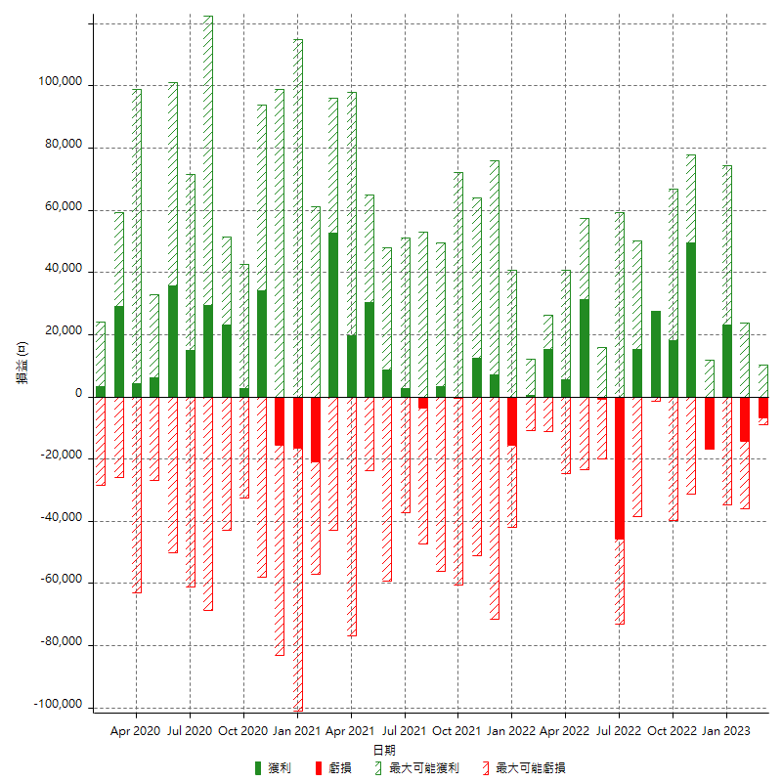

每月獲利和虧損 (%)

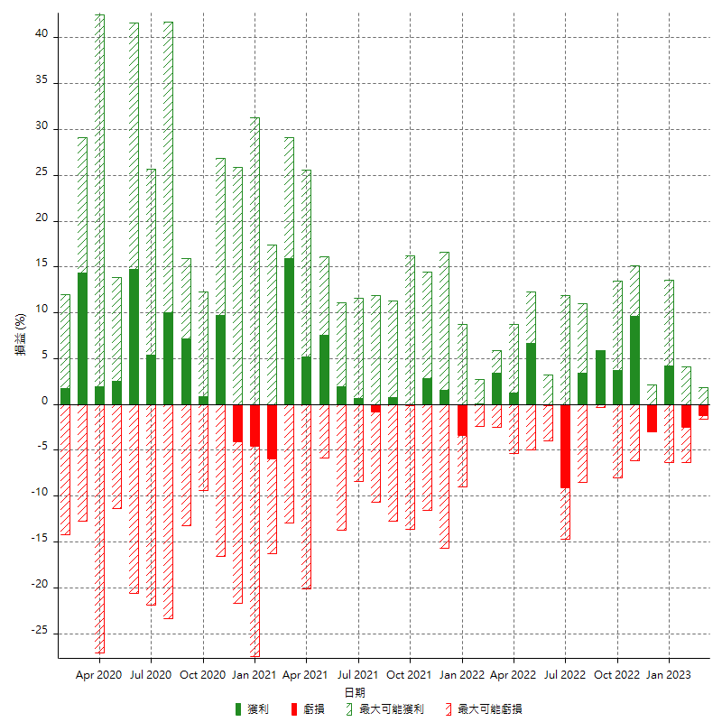

每月累積淨利

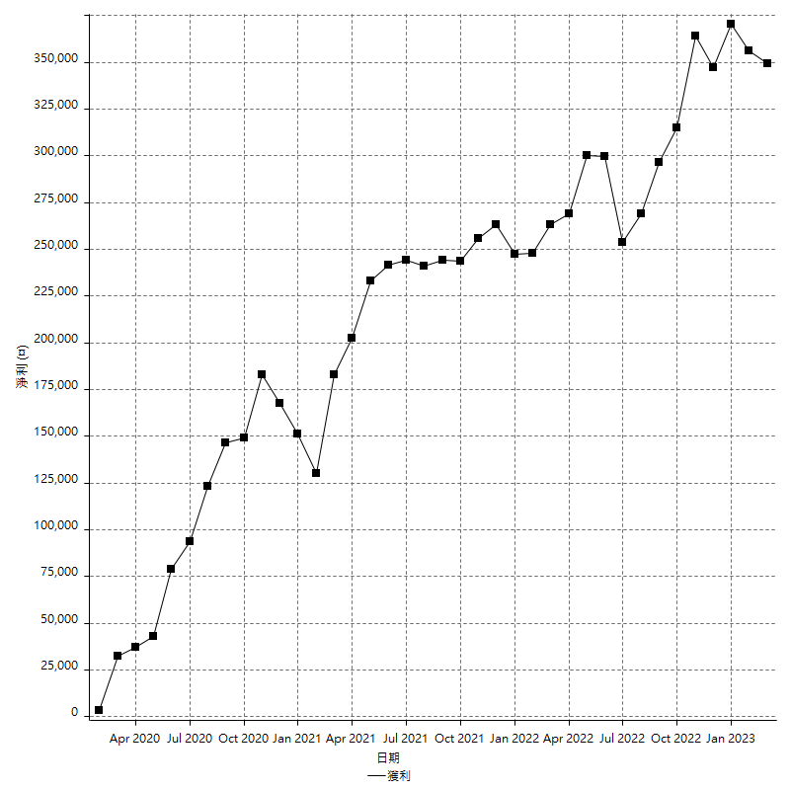

每月平均獲利

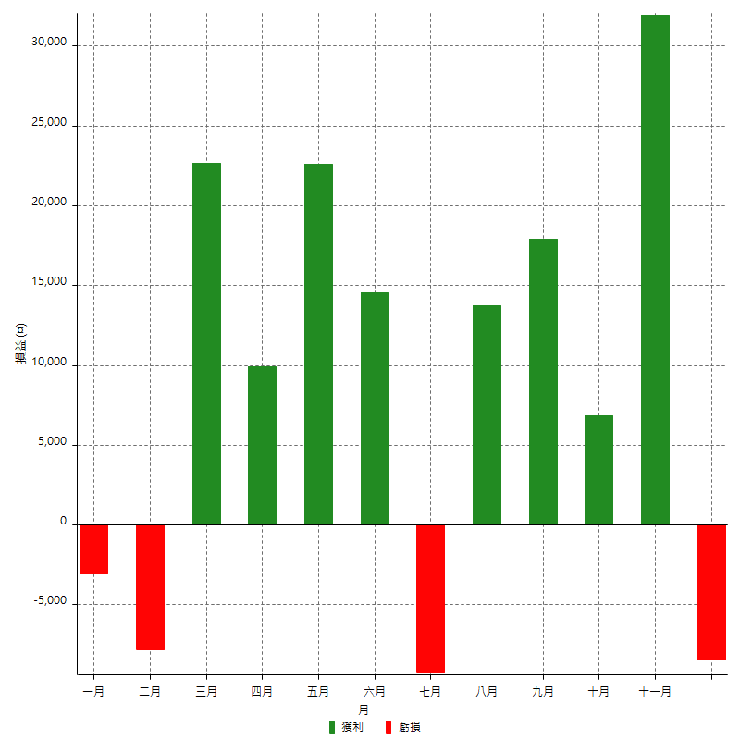

年獲利和虧損

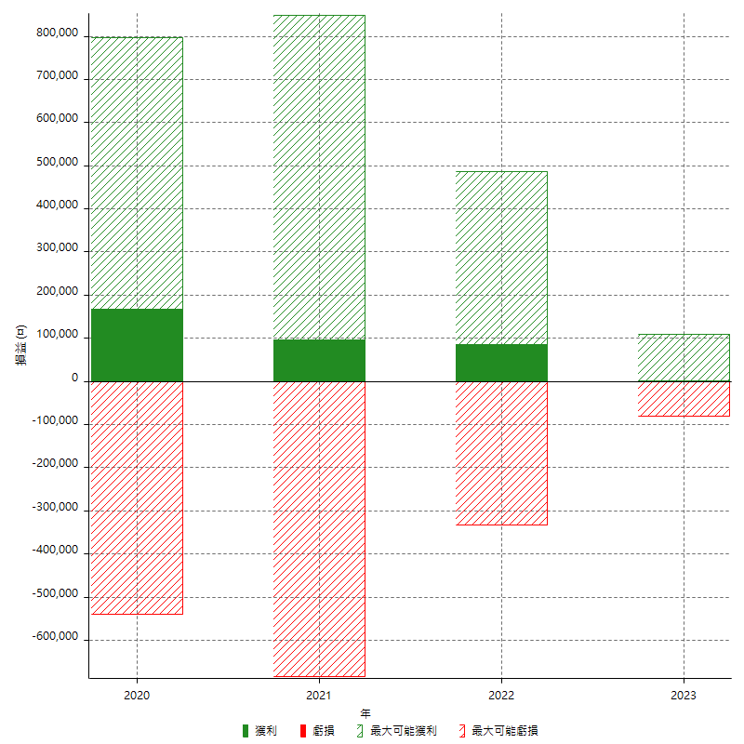

年獲利和虧損 (%)

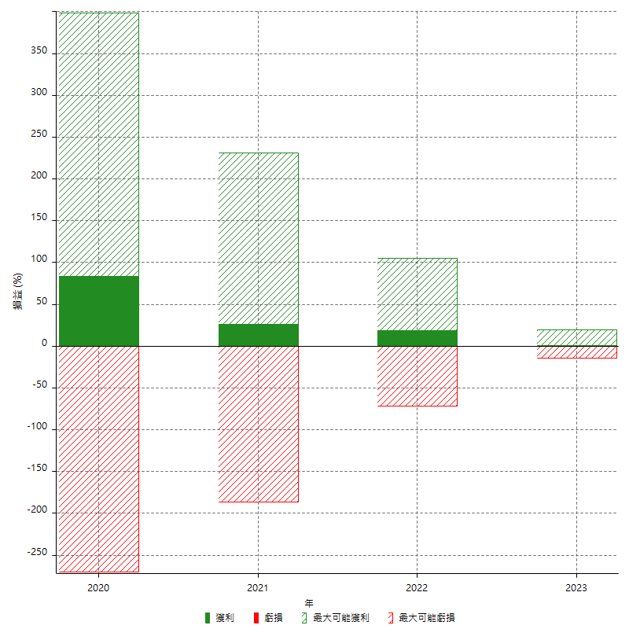

每年累積淨利

